14
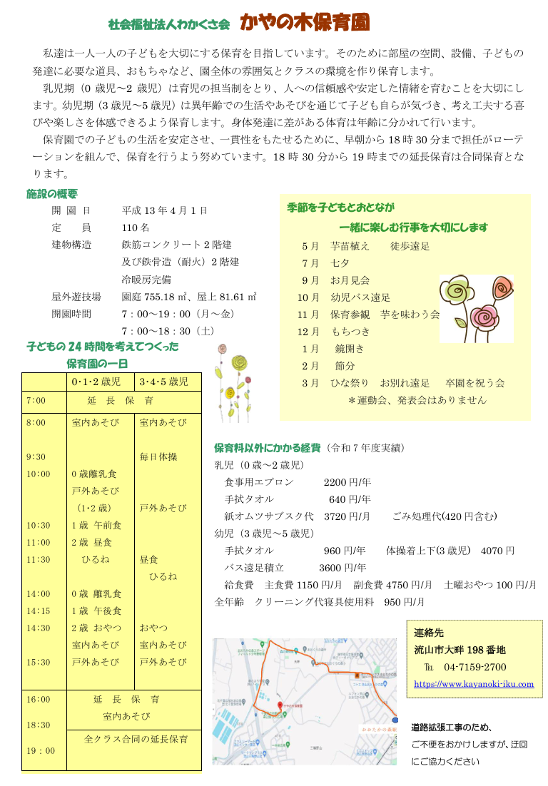
<戻る |  |  |  |  | 作成日 | 2025.09.2 |  | 時点 | 2026-04-01
施設名称 |  | かやの木保育園 |  |  |  |  |  | 区分 | 保育所
 |  |  |  |  |  |  |  | コード（本園） |  | 014
 |  |  |  |  |  |  |  | コード（分園）
電話 |  | 04-7159-2700 |  |  | ホームページ | http://www.kayanoki-hoiku.com
所在地 |  | 流山市大畔198番地 |  |  |  |  | 園庭 | 送迎用駐車場 | 15 台
 |  |  |  |  |  |  |  | アクセス | おおたかの森
 |  |  |  |  |  |  | ○ |  | 徒歩 20 分
（分園） |  | なし |  |  |  |  | 園庭 | 送迎用駐車場
 |  |  |  |  |  |  |  | アクセス

保育目標 |  | 乳幼児の最善の利益を尊重し、一人ひとりの子どもを大切にします。 子どもは豊かに伸びていく力と可能性を持っています。その可能性が最大限発揮できるよう援助します。

保育時間 |  | 保育標準時間 |  | 保育短時間 |  | 備考 |  | 一時保育
 |  | 7:00～18:00 |  | 8:15～16:15 |  |  |  | 時間 | 8:30～16:30
 |  | 最大利用時間（平日） |  | 最大利用時間（土曜） |  |  |  | 定員 | 15
 |  | 7:00～19:00 |  | 7:00～18:30 |  |  |  | 費用 | 0歳児4500円/日 1・2歳児4000円/日
利用定員 |  | ０歳児 | １歳児 | ２歳児 | ３歳児 | ４歳児 | ５歳児 | 計 |  | 受入時期
 | 本園 | 6 | 16 | 20 | 22 | 23 | 23 | 110 |  | 生後57日から
 | 分園 |  |  |  |  |  |  | 0
職員（人） |  | 園長 | 主任保育士 | 保育士 | 保健師・看護師 | 調理員 | 栄養士 | 保育補助 | 事務 | その他
 | 常勤 | 1 | 1 | 17 | 1 |  | 3 |  | 1
 | 非常勤 | - | - | 7 |  | 2 |  | 1 |  | 3
必要な物品等 ※色や形の指定があることがありますので、入園決定後は施設からの案内を受けてから購入してください。 |  | 寝具類 |  |  | 衣類 |  |  | 保育用品
 |  | タオルケット（夏季のみ） |  |  | ・着替え ・帽子 ・園庭用靴 ・上履き（幼児）

 |  | 食器類 |  |  | 消耗品 |  |  | その他
 |  |  |  |  | ・汚れもの用ビニール袋 |  |  | ・手提げ袋 ・沐浴・シャワーセット （着替え・タオル：夏季のみ）

費用関係 |  | 品目 |  | 対象児童 |  | 時期 | 金額 | 区分 | 納入方法
 |  | 給食費 |  | ３～５歳児クラス |  | 毎月 | 5900～6000 | 月額 | 口座引落
 |  | 延長保育料 |  | 全員 |  | 随時 | 50～200×利用日数 | 月額 | 口座引落
 |  | 制服代
 |  | おむつ代 |  | ０歳児~必要な時期まで |  | 毎月 | 3720～110 | 月額 | 口座引落
 |  | その他（毎月徴収） |  | 0歳児～5歳児 |  | 毎月 | 950 | 月額 | 口座引落し
 |  | その他（毎月徴収） |  | 3歳児～5歳児 |  | 毎月 | 250 | 月額 | 口座引落し
 |  | その他（年時徴収） |  | 0歳児～2歳児 |  | 4月 | 2840 | 年額 | 口座引落し
 |  | その他（年時徴収） |  | 3歳児～5歳児 |  | 4月 | 960 | 年額 | 口座引落し
 | 注意事項 | ・０～２歳児クラスの児童は、上記とは別に、税額を基に市が決定する保育料が必要です（最大７万円／月）
 |  | ・主な費用を作成時点の内容（又は翌４月時点の予定）で記載しており、変更される可能性があります。
園独自のプログラム等 |  | 内容 |  | 対象児童 |  | 頻度 | 月額 | 初期費用 | 区分

 | 注意事項 | 有料プログラムについて、コアタイム（8:00～16:00）中に行われるものは上乗せ徴収、それ以外はその他と区分しています。
 |  | 上乗せ徴収のプログラムは原則全員参加、その他は任意参加となります。
自由記述欄 （各園のPR） |  | 乳児期（0歳児～2歳児）は育児の担当制を行い、人への信頼感や情緒の安定を図ります。 幼児期(3歳児～5歳児）は異年齢混合保育を大切に、人との関わりや社会性を育みます。 子どもがあそびを通じて様々な気付きや発見、工夫することを保育者は支えます。保育環境を整え、良質なおもちゃを揃えています。わらべうたを通じて音楽教育を行います。 園庭や畑を有し、近くのおおぐろの森は子ども達の絶好の散歩道です。豊かな自然や近隣の施設、人とのつながりの中で子ども達の五感を育みます。 費用の追記 幼児体操着:3歳進級時(3年間使用） 4070円 口座引落し

この調書は各施設が作成し、市で取りまとめて掲載しているものとなります。不明点がある場合、直接施設へご連絡ください。

18
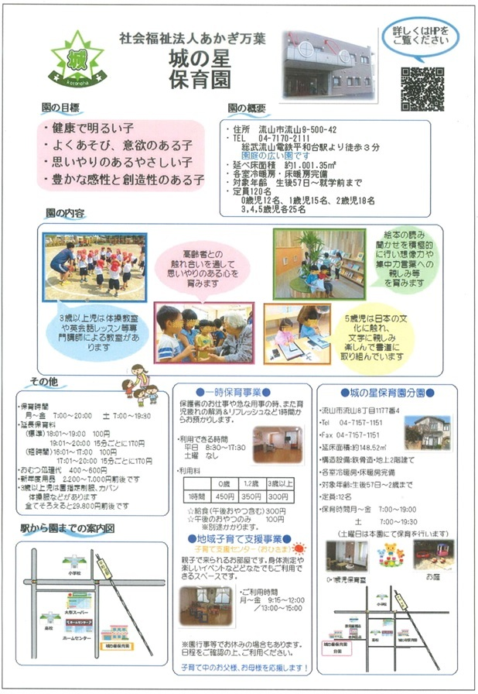
<戻る |  |  |  |  | 作成日 | 2024-09-12 |  | 時点 | 2026-04-01
施設名称 |  | 城の星保育園 |  |  |  |  |  | 区分 | 保育所
 |  |  |  |  |  |  |  | コード（本園） |  | 018
 |  |  |  |  |  |  |  | コード（分園） |  | 339
電話 |  | 04-7170-2111 |  |  | ホームページ | https://www.akagimanyo.com/shiro-gaiyou
所在地 |  | 流山市流山9-500-42 |  |  |  |  | 園庭 | 送迎用駐車場 | 6 台
 |  |  |  |  |  |  |  | アクセス | 平和台
 |  |  |  |  |  |  | ○ |  | 徒歩 3 分
（分園） |  | 流山市流山8-1177-4 |  |  |  |  | 園庭 | 送迎用駐車場 | 4 台
 |  |  |  |  |  |  |  | アクセス | 平和台
 |  |  |  |  |  |  | ○ |  | 徒歩 10 分
保育目標 |  | ◎健康で明るい子 ◎よく遊び、意欲のある子 ◎思いやりのあるやさしい子 ◎豊かな感性と創造性のある子

保育時間 |  | 保育標準時間 |  | 保育短時間 |  | 備考 |  | 一時保育
 |  | 7:00～18:00 |  | 8:00～16:00 |  | 土曜は本園にて分園の児童と合同保育 |  | 時間 | 8：30～17：30
 |  | 最大利用時間（平日） |  | 最大利用時間（土曜） |  |  |  | 定員 | 10
 |  | 7:00～20:00 |  | 7:00～19:30 |  |  |  | 費用 | 300円～/時
利用定員 |  | ０歳児 | １歳児 | ２歳児 | ３歳児 | ４歳児 | ５歳児 | 計 |  | 受入時期
 | 本園 | 12 | 15 | 18 | 25 | 25 | 25 | 120 |  | 生後57日から
 | 分園 | 3 | 3 | 6 | 0 | 0 | 0 | 12 |  | 生後57日から
職員（人） |  | 園長 | 主任保育士 | 保育士 | 保健師・看護師 | 調理員 | 栄養士 | 保育補助 | 事務 | その他
 | 常勤 | 1 | 1 | 28 |  |  | 1 |  | 1
 | 非常勤 | - | - | 2
必要な物品等 ※色や形の指定があることがありますので、入園決定後は施設からの案内を受けてから購入してください。 |  | 寝具類 |  |  | 衣類 |  |  | 保育用品
 |  | ・敷布団 ・敷布団カバー （毎週持ち帰り） ・タオルケット等 （月末持ち帰り） |  |  | ・着替え（毎日持ち帰り） ・着替え（常備用） ・靴（登園靴） ・靴（園庭靴） |  |  | ・カラー帽子990円 ・誕生カード250円 ・おたよりケース300円 ・クレヨン（2歳～）660円 ・自由画帳（2歳～）240円 ・なわとび（3歳～）480円 （下記に続く）

 |  | 食器類 |  |  | 消耗品 |  |  | その他
 |  | ・コップ（毎日持ち帰り） １才児以上 |  |  | ・おむつ（必要な期間） （毎日持参） ・おしりふき（必要な期間） （無くなり次第随時） |  |  | ・月間購読絵本（3歳～） 5,520円 ・制作帳（3歳～）480円 ・もじあそび（5歳）390円 ・ピアニカ唄口（5歳）400円 ・書道ケース（5歳）210円 ・袋（エコバッグ等）

費用関係 |  | 品目 |  | 対象児童 |  | 時期 | 金額 | 区分 | 納入方法
 |  | 給食費 |  | ３～５歳児クラス |  | 毎月 | 5400円 | 月額 | 口座振替
 |  | 延長保育料 |  | ０～５歳児クラス |  | 毎月 | 100円～ | 一時間当たり・15分毎 | 口座振替
 |  | 制服代 |  | ３～５歳児クラス |  | 購入時 | 32000円～ | 一式 | 現金支払
 |  | おむつ代 |  | ０歳～ |  | 毎月 | 2508円 | サブスク | クレジット・口座振替

 | 注意事項 | ・０～２歳児クラスの児童は、上記とは別に、税額を基に市が決定する保育料が必要です（最大７万円／月）
 |  | ・主な費用を作成時点の内容（又は翌４月時点の予定）で記載しており、変更される可能性があります。
園独自のプログラム等 |  | 内容 |  | 対象児童 |  | 頻度 | 月額 | 初期費用 | 区分
 |  | 体操教室 |  | ３～５歳児クラス |  | 月３回 | なし | なし | 無料サービス
 |  | 英語教室 |  | ３～５歳児クラス |  | 月２回 | なし | なし | 無料サービス
 |  | 書道教室 |  | ５歳児 |  | 月１回 | なし | なし | 無料サービス
 | 注意事項 | 有料プログラムについて、コアタイム（8:00～16:00）中に行われるものは上乗せ徴収、それ以外はその他と区分しています。
 |  | 上乗せ徴収のプログラムは原則全員参加、その他は任意参加となります。
自由記述欄 （各園のPR） |  | 延長保育料は短時間認定16：01～17：00（100円）17：01～15分毎に170円 標準時間認定18：01～19：00（100円）19：01～15分毎に170円 おむつは持参でも可 ・毎月徴収（口座振替）・・・おむつ処理代0歳児600円 1歳児500円 2歳児以上400円 布団乾燥代280円（0.1.2才児） ・サッカー教室（4，5歳児）が月１回あります。（無料サービス）

この調書は各施設が作成し、市で取りまとめて掲載しているものとなります。不明点がある場合、直接施設へご連絡ください。

116
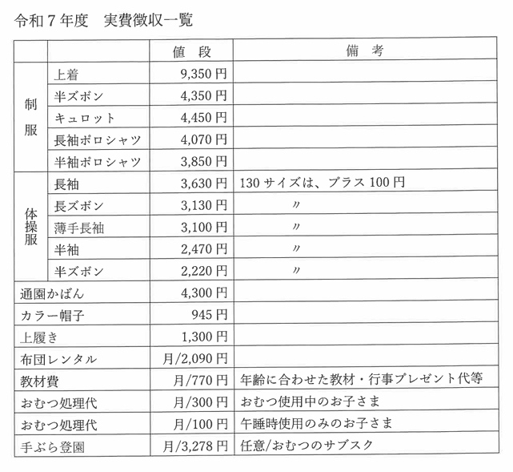
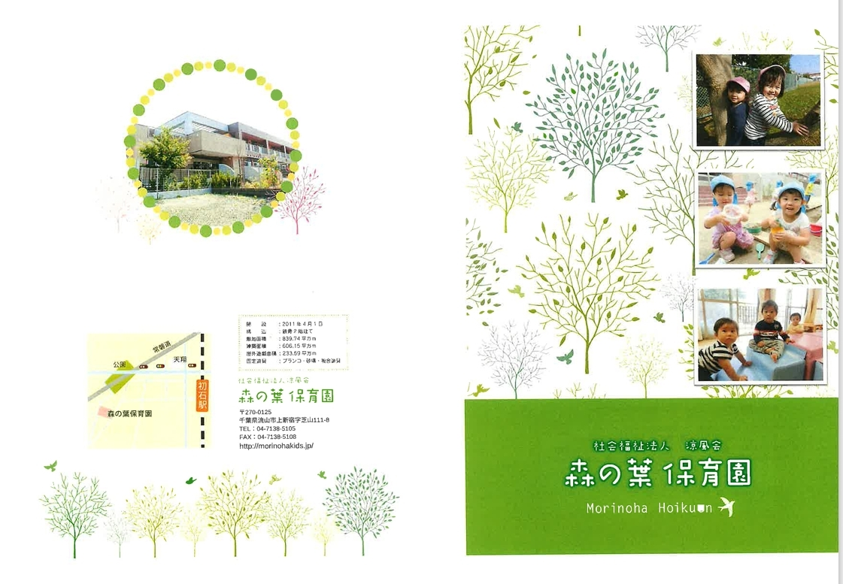
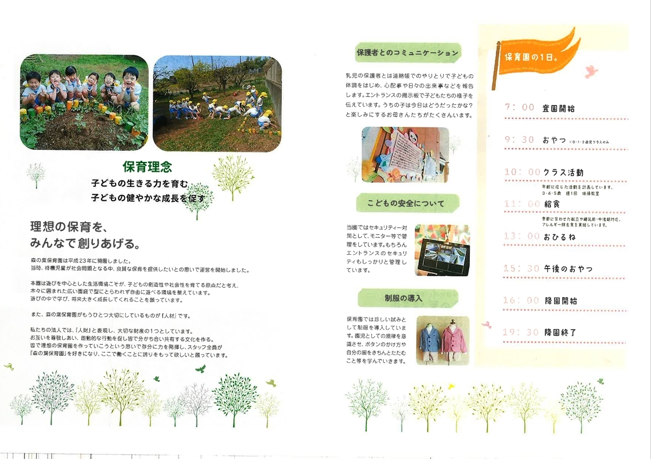
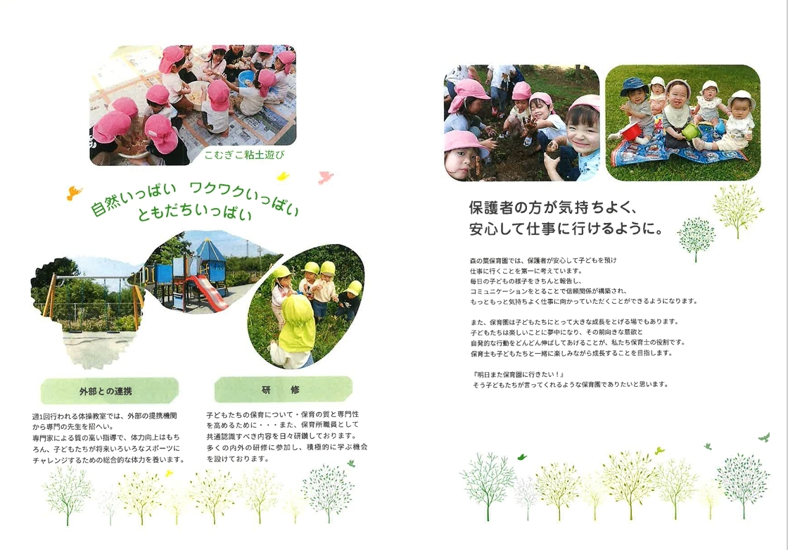
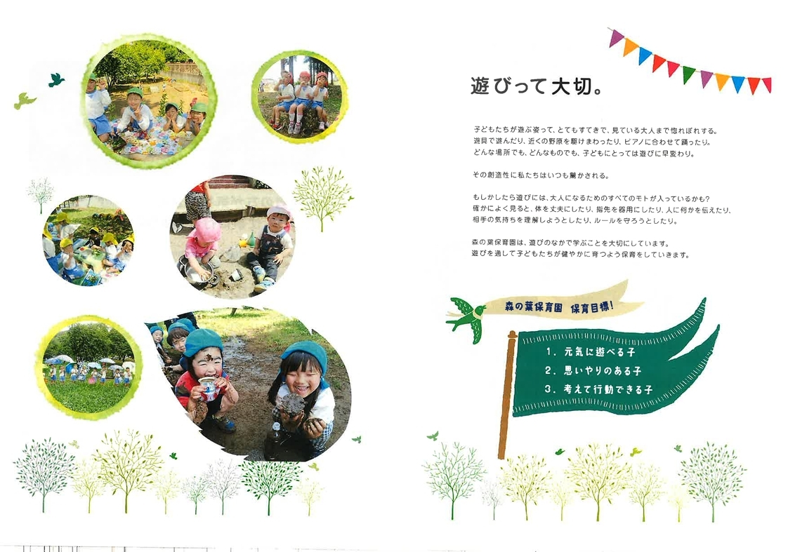
<戻る |  |  |  |  | 作成日 | 2025-09-03 |  | 時点 | 2026-04-01
施設名称 |  | 森の葉保育園 |  |  |  |  |  | 区分 | 保育所
 |  |  |  |  |  |  |  | コード（本園） |  | 116
 |  |  |  |  |  |  |  | コード（分園）
電話 |  | 04-7138-5105 |  |  | ホームページ | http://morinohakids.jp/
所在地 |  | 流山市上新宿芝山111-8 |  |  |  |  | 園庭 | 送迎用駐車場 | 9 台
 |  |  |  |  |  |  |  | アクセス | 初石
 |  |  |  |  |  |  | 〇 |  | 徒歩 15 分
（分園） |  |  |  |  |  |  | 園庭 | 送迎用駐車場
 |  |  |  |  |  |  |  | アクセス

保育目標 |  | 「元気に遊べる子」 「思いやりのある子」 「考えて行動できる子」

保育時間 |  | 保育標準時間 |  | 保育短時間 |  | 備考 |  | 一時保育
 |  | 7:00～18:00 |  | 8:00～16:00 |  |  |  | 時間
 |  | 最大利用時間（平日） |  | 最大利用時間（土曜） |  |  |  | 定員
 |  | 7:00～19:30 |  | 7:00～19:00 |  |  |  | 費用
利用定員 |  | ０歳児 | １歳児 | ２歳児 | ３歳児 | ４歳児 | ５歳児 | 計 |  | 受入時期
 | 本園 | 10 | 16 | 16 | 16 | 16 | 16 | 90 |  | 57日から
 | 分園 |  |  |  |  |  |  | 0
職員（人） |  | 園長 | 主任保育士 | 保育士 | 保健師・看護師 | 調理員 | 栄養士 | 保育補助 | 事務 | その他
 | 常勤 | 1 | 1 | 15 |  |  | 1 |  | 1 | 0
 | 非常勤 | - | - | 5 |  |  |  | 1 |  | 2
必要な物品等 ※色や形の指定があることがありますので、入園決定後は施設からの案内を受けてから購入してください。 |  | 寝具類 |  |  | 衣類 |  |  | 保育用品
 |  | 業者より布団一式レンタルのため保護者の準備はありません。 |  |  | ・着替え（毎日持ち帰り） ・着替え（常備用） ・制服・体操服(３歳児～) ・帽子（週末持ち帰り） ・靴 ・上履き（4,5歳児） ・パジャマ(週末持ち帰り) ・ﾙｰﾌﾟ付ﾀｵﾙ(毎日持ち帰り) ・ｴﾌﾟﾛﾝ（0～2歳児/毎日持ち帰り） ・手拭きﾀｵﾙ(0～2歳児/毎日持ち帰り |  |  | ・粘土セット（２歳児～） ・クレヨン（３歳児～） ・はさみ（３歳児～） ・スティックのり ・水性マーカー(４歳児～) ・絵具（５歳児～） ・もじとかずワーク

 |  | 食器類 |  |  | 消耗品 |  |  | その他
 |  | ・哺乳瓶(0歳児/毎日持ち帰り） ・コップ（毎日持ち帰り） |  |  | ・おむつ（必要な期間） （毎日持参） ・お尻ふき(必要な期間） (無くなり次第随時） ・ﾎﾞｯｸｽﾃｨｯｼｭ（３歳児～） |  |  | ・通園かばん（２歳児～） ・レジ袋（汚れもの入れ）

費用関係 |  | 品目 |  | 対象児童 |  | 時期 | 金額 | 区分 | 納入方法
 |  | 給食費 |  | ３～５歳児クラス |  | 毎月 | 6,400円 | 月額 | 口座振替
 |  | 延長保育料 |  | 全員 |  | 随時 | 100円～500円 | 一時間あたり 15分あたり | 口座振替
 |  | 制服代 |  | ３～５歳児クラス |  | 購入時 | 別紙参照 |  | 口座振替
 |  | おむつ処理代 |  | 必要な期間 |  | 毎月 | 100円～300円 | 月額 | 口座振替
 |  | その他（毎月徴収） |  | 布団レンタル 教材費 |  | 毎月 | 2,090円 770円 | 月額 | 口座振替
 |  | その他（随時徴収） |  | お泊り会(５歳児ｸﾗｽ） |  | ９月 | 1,000円 | 該当月のみ | 口座振替
 | 注意事項 | ・０～２歳児クラスの児童は、上記とは別に、税額を基に市が決定する保育料が必要です（最大７万円／月）
 |  | ・主な費用を作成時点の内容（又は翌４月時点の予定）で記載しており、変更される可能性があります。
園独自のプログラム等 |  | 内容 |  | 対象児童 |  | 頻度 | 月額 | 初期費用 | 区分
 |  | 課外体操教室 |  | ３～５歳児クラス |  | 月４回 | 7,000円～8,500円 | ¥10,000 | その他
 |  | 課外柏洋スイマーズ |  | ３～５歳児クラス |  | 月４回 | 6,930円 | なし | その他

 | 注意事項 | 有料プログラムについて、コアタイム（8:00～16:00）中に行われるものは上乗せ徴収、それ以外はその他と区分しています。
 |  | 上乗せ徴収のプログラムは原則全員参加、その他は任意参加となります。
自由記述欄 （各園のPR） |  | ※延長保育料は、【保育標準時間】18：01～19：00は100円、19：01～15分毎にﾌﾟﾗｽ200円 【保育短時間】 7：00～7：59は100円、 16：01～17：00は100円、17：01～15分毎にﾌﾟﾗｽ200円 ※手ぶら登園サービス（利用者のみ）月額3,278円 オムツは持参でも可 オムツ処理代 （オムツ使用中のお子様）300円、（午睡時使用のみのお子様）100円 ※費用関係 カラー帽子（1歳児～）、通園カバン（2歳児～）、体操服（3歳児～）、 制服（3歳児～）の購入が必要 ※課外体操教室 月額料金 3歳児 7,000円、4歳児 7,500円、5歳児 8,500円

この調書は各施設が作成し、市で取りまとめて掲載しているものとなります。不明点がある場合、直接施設へご連絡ください。

119
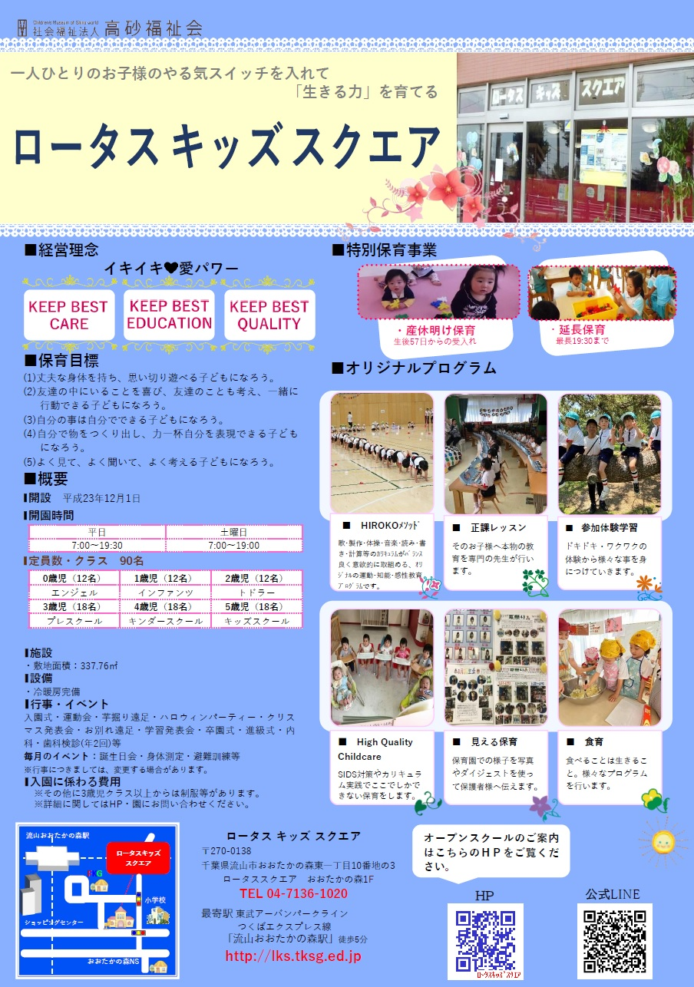
<戻る |  |  |  |  | 作成日 | 2025-09-10 |  | 時点 | 2026-04-01
施設名称 |  | ロータスキッズスクエア |  |  |  |  |  | 区分 | 保育所
 |  |  |  |  |  |  |  | コード（本園） |  | 119
 |  |  |  |  |  |  |  | コード（分園）
電話 |  | 04-7136-1020 |  |  | ホームページ | https://lotus-kids-square.tksg.ed.jp
所在地 |  | 流山市おおたかの森東1-10-3 ロータススクエアおおたかの森1F |  |  |  |  | 園庭 | 送迎用駐車場 | -
 |  |  |  |  |  |  |  | アクセス | 流山おおたかの森
 |  |  |  |  |  |  | 東初石近隣公園 |  | 徒歩 5 分
（分園） |  |  |  |  |  |  | 園庭 | 送迎用駐車場
 |  |  |  |  |  |  |  | アクセス

保育目標 |  | 教育・保育目標 1.丈夫な体をもち、思いきり遊べる子どもになろう 2.友達の中にいることを喜び、友達の事も考え、一緒に行動できる子どもになろう 3.自分の事は自分でできる子どもになろう 4.自分で物を作り出し、力一杯自分を表現できる子どもになろう 5.よく見て、よく聞いて、よく考える子どもになろう

保育時間 |  | 保育標準時間 |  | 保育短時間 |  | 備考 |  | 一時保育
 |  | 7:00～18:00 |  | 8:00～16:00 |  | 土曜日は姉妹園フォレストキッスガーデンで合同保育を行っております。０歳児在籍中は18時までの保育 |  | 時間 | なし
 |  | 最大利用時間（平日） |  | 最大利用時間（土曜） |  |  |  | 定員 | なし
 |  | 7:00～19:30 |  | 7:00～19:00 |  |  |  | 費用 | なし
利用定員 |  | ０歳児 | １歳児 | ２歳児 | ３歳児 | ４歳児 | ５歳児 | 計 |  | 受入時期
 | 本園 | 12 | 12 | 12 | 18 | 18 | 18 | 90 |  | 生後57日から
 | 分園 |  |  |  |  |  |  | 0
職員（人） |  | 園長 | 主任保育士 | 保育士 | 保健師・看護師 | 調理員 | 栄養士 | 保育補助 | 事務 | その他
 | 常勤 | 1 | 1 | 10 | 0 | 0 | 2 | 0 | 1 | 0
 | 非常勤 | 0 | 0 | 9 | 0 | 0 | 1 | 0 | 0 | 0
必要な物品等 ※色や形の指定があることがありますので、入園決定後は施設からの案内を受けてから購入してください。 |  | 寝具類 |  |  | 衣類 |  |  | 保育用品
 |  | ・布団 ・シーツ（毎週持ち帰り） ・タオルケット等 |  |  | ・着替え ・制服 （３～５歳児） ・上履き |  |  | ・クレヨン（２歳～） ・ハサミ（２歳児～） ・のり（２歳児～）

他
他

 |  | 食器類 |  |  | 消耗品 |  |  | その他
 |  | ・お箸セット（２歳～５歳児） |  |  |  |  |  | ・リュック（３～５歳児） ・手提げバック（全員）

他

費用関係 |  | 品目 |  | 対象児童 |  | 時期 | 金額 | 区分 | 納入方法
 |  | 給食費 |  | ３～５歳児クラス |  | 毎月 | 8,000円 | 月額 | キャッシュレスシステム
 |  | 延長保育料 |  | 全員 |  | 毎月 | 100円～ | 月額 | キャッシュレスシステム
 |  | 制服代 |  | ３～５歳児クラス |  | 購入時 | 37,675円 | 一式 | 口座振替
 |  | おむつ代 |  | ０～２歳児クラス |  | 毎月 | 2,980円 | 毎月 | サブスク
 |  | その他（毎月徴収） |  | ワーク３～５歳児 |  | 購入時 | 2,000円～ |  | キャッシュレスシステム
 |  | その他（随時徴収）
 | 注意事項 | ・０～２歳児クラスの児童は、上記とは別に、税額を基に市が決定する保育料が必要です（最大７万円／月）
 |  | ・主な費用を作成時点の内容（又は翌４月時点の予定）で記載しており、変更される可能性があります。
園独自のプログラム等 |  | 内容 |  | 対象児童 |  | 頻度 | 月額 | 初期費用 | 区分
 |  | 体操・音楽 |  | ３～５歳児クラス |  | 月１から２回 | 無し | 無し
 |  | 絵画、造形 |  | ４～５歳児クラス |  | 月１回 | 無し | 無し

 | 注意事項 | 有料プログラムについて、コアタイム（8:00～16:00）中に行われるものは上乗せ徴収、それ以外はその他と区分しています。
 |  | 上乗せ徴収のプログラムは原則全員参加、その他は任意参加となります。
自由記述欄 （各園のPR） |  | おおたかの森駅から徒歩5分の場所にあるマンションの1階がロータスキッズスクエアです。 園内を0歳、1歳児クラスと2歳～5歳児クラスに大きく分けたオープンスペースなので、エントランスに入るとお子様の元気な声や笑顔が響いています。 詳しくはこちら→https://lotus-kids-square.tksg.ed.jp

HP
公式LINE

この調書は各施設が作成し、市で取りまとめて掲載しているものとなります。不明点がある場合、直接施設へご連絡ください。

122
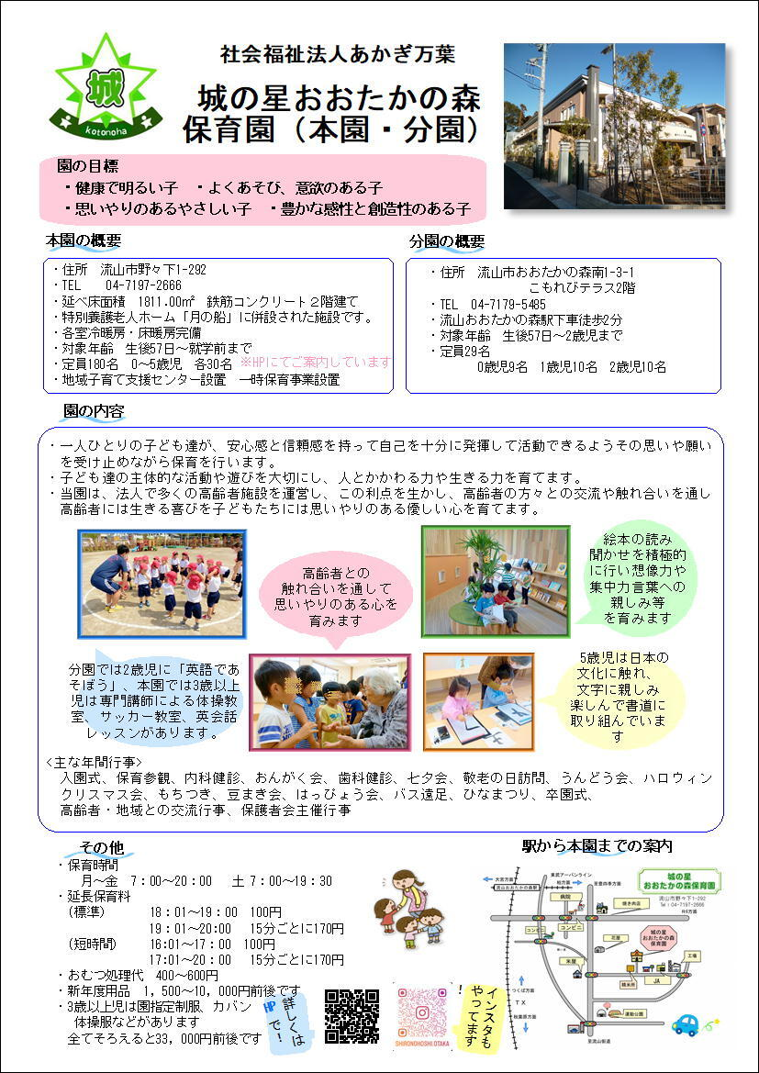
<戻る |  |  |  |  | 作成日 |  |  | 時点 | 2026-04-01
施設名称 |  | 城の星おおたかの森保育園 |  |  |  |  |  | 区分 | 保育所
 |  |  |  |  |  |  |  | コード（本園） |  | 122
 |  |  |  |  |  |  |  | コード（分園） |  | 157
電話 |  | 04-7197-2666 |  |  | ホームページ | https://www.akagimanyo.or.jp/ootaka-gaiyou
所在地 |  | 流山市野々下1-292 |  |  |  |  | 園庭 | 送迎用駐車場 | 20 台
 |  |  |  |  |  |  |  | アクセス | 流山おおたかの森
 |  |  |  |  |  |  | ○ |  | 徒歩 20 分
（分園） |  | 流山市おおたかの森南1-3-1 こもれびテラス2F |  |  |  |  | 園庭 | 送迎用駐車場 | 5 台
 |  |  |  |  |  |  |  | アクセス | 流山おおたかの森
 |  |  |  |  |  |  | --- |  | 徒歩 3 分
保育目標 |  | ◎健康で明るい子 ◎よく遊び、意欲のある子 ◎思いやりのあるやさしい子 ◎豊かな感性と創造性のある子

保育時間 |  | 保育標準時間 |  | 保育短時間 |  | 備考 |  | 一時保育
 |  | 7:00～18:00 |  | 8:00～16:00 |  | 分園の最大利用時間（平日）は7：00～19：00。 土曜日は本園にて合同保育。 |  | 時間 | 8：30～17：30
 |  | 最大利用時間（平日） |  | 最大利用時間（土曜） |  |  |  | 定員 | 10
 |  | 7:00～20:00 |  | 7:00～19:30 |  |  |  | 費用 | 300円～/時
利用定員 |  | ０歳児 | １歳児 | ２歳児 | ３歳児 | ４歳児 | ５歳児 | 計 |  | 受入時期
 | 本園 | 30 | 30 | 30 | 30 | 30 | 30 | 180 |  | 生後57日から
 | 分園 | 9 | 10 | 10 | - | - | - | 29 |  | 生後57日から
職員（人） |  | 園長 | 主任保育士 | 保育士 | 保健師・看護師 | 調理員 | 栄養士 | 保育補助 | 事務 | その他
 | 常勤 | 1 | 2 | 34 |  |  | 1 | 1 | 1
 | 非常勤 | - | - | 14
必要な物品等 ※色や形の指定があることがありますので、入園決定後は施設からの案内を受けてから購入してください。 |  | 寝具類 |  |  | 衣類 |  |  | 保育用品
 |  | ・敷布団 ・敷布団カバー （毎週持ち帰り） ・タオルケット等 （月末持ち帰り） |  |  | ・着替え（毎日持ち帰り） ・着替え（常備用） ・靴（登園靴） ・靴（園庭靴） |  |  | ・カラー帽子990円 ・誕生カード250円 ・おたよりケース300円 ・クレヨン（2歳～）660円 ・自由画帳（2歳～）240円 ・なわとび（3歳～）480円 ・月間購読絵本（3歳～） 年間 5,520円 （下記に続く）

 |  | 食器類 |  |  | 消耗品 |  |  | その他
 |  | ・コップ（毎日持ち帰り） １才児以上 |  |  | ・おむつ（必要な期間） （毎日持参） ・おしりふき（必要な期間） （無くなり次第随時） |  |  | ・作品収納バッグ（3歳～）570円 ・せんともじ（5歳）400円 ・ピアニカ唄口（5歳）400円 ・書道ケース（5歳）210円 ・袋（エコバッグ等）

費用関係 |  | 品目 |  | 対象児童 |  | 時期 | 金額 | 区分 | 納入方法
 |  | 給食費 |  | 3～5歳児クラス |  | 毎月 | 6000円 | 月額 | 口座振替
 |  | 延長保育料 |  | 0～5歳児クラス |  | 毎月 | 100円～ | 一時間当たり・15分毎 | 口座振替
 |  | 制服代 |  | 3～5歳児クラス |  | 購入時 | 32300円～ | 一式 | 現金支払
 |  | おむつ代 |  | 0歳～ |  | 毎月 | 2508円 | サブスク | クレジット・口座振替
 |  | その他（毎月徴収）
 |  | その他（随時徴収）
 | 注意事項 | ・０～２歳児クラスの児童は、上記とは別に、税額を基に市が決定する保育料が必要です（最大７万円／月）
 |  | ・主な費用を作成時点の内容（又は翌４月時点の予定）で記載しており、変更される可能性があります。
園独自のプログラム等 |  | 内容 |  | 対象児童 |  | 頻度 | 月額 | 初期費用 | 区分
 |  | 体操教室 |  | 3～5歳児クラス |  | 月3回 | なし | なし | 無料サービス
 |  | 英語教室 |  | 3～5歳児クラス |  | 月2回 | なし | なし | 無料サービス
 |  | 書道教室 |  | 5歳児 |  | 月1回 | なし | なし | 無料サービス
 | 注意事項 | 有料プログラムについて、コアタイム（8:00～16:00）中に行われるものは上乗せ徴収、それ以外はその他と区分しています。
 |  | 上乗せ徴収のプログラムは原則全員参加、その他は任意参加となります。
自由記述欄 （各園のPR） |  | 延長保育料は短時間認定16：01～17：00（100円）17：01～15分毎に170円 標準時間認定18：01～19：00（100円）19：01～15分毎に170円 おむつは持参でも可 毎月徴収（口座振替）…おむつ処理代0歳児600円 1歳児500円 2歳児以上400円 毎月徴収（口座振替）…布団乾燥代280円（0.1.2才児） ・サッカー教室（4，5歳児）が月１回あります。（無料サービス）

この調書は各施設が作成し、市で取りまとめて掲載しているものとなります。不明点がある場合、直接施設へご連絡ください。

302
<戻る |  |  |  |  | 作成日 |  |  | 時点 | 2025-04-01
施設名称 |  | 暁の星保育園 |  |  |  |  |  | 区分 | 保育所
 |  |  |  |  |  |  |  | コード（本園） |  | 302
 |  |  |  |  |  |  |  | コード（分園）
電話 |  | 04-7197-7756 |  |  | ホームページ | https://www.akagimanyo.or.jp/hoshi-gaiyou
所在地 |  | 流山市おおたかの森西4-17-1 |  |  |  |  | 園庭 | 送迎用駐車場 | 6 台
 |  |  |  |  |  |  |  | アクセス | 流山おおたかの森
 |  |  |  |  |  |  | ○ |  | 徒歩 8 分
（分園） |  |  |  |  |  |  | 園庭 | 送迎用駐車場
 |  |  |  |  |  |  |  | アクセス

保育目標 |  | ◎健康で明るい子 ◎よく遊び、意欲のある子 ◎思いやりのあるやさしい子 ◎豊かな感性と創造性のある子

保育時間 |  | 保育標準時間 |  | 保育短時間 |  | 備考 |  | 一時保育
 |  | 7:00～18:00 |  | 8:00～16:00 |  |  |  | 時間 | -
 |  | 最大利用時間（平日） |  | 最大利用時間（土曜） |  |  |  | 定員 | -
 |  | 7:00～20:00 |  | 7:00～19:30 |  |  |  | 費用 | -
利用定員 |  | ０歳児 | １歳児 | ２歳児 | ３歳児 | ４歳児 | ５歳児 | 計 |  | 受入時期
 | 本園 | 12 | 15 | 18 | 25 | 25 | 25 | 120 |  | 生後57日から
 | 分園 |  |  |  |  |  |  | 0
職員（人） |  | 園長 | 主任保育士 | 保育士 | 保健師・看護師 | 調理員 | 栄養士 | 保育補助 | 事務 | その他
 | 常勤 | 1 | 1 | 16 |  |  | 1 | 1 | 1
 | 非常勤 | - | - | 6
必要な物品等 ※色や形の指定があることがありますので、入園決定後は施設からの案内を受けてから購入してください。 |  | 寝具類 |  |  | 衣類 |  |  | 保育用品
 |  | ・敷布団 ・敷布団カバー （毎週持ち帰り） ・タオルケット等 （月末持ち帰り） |  |  | ・着替え（毎日持ち帰り） ・着替え（常備用） ・靴（登園靴） ・靴（園庭靴） |  |  | ・カラー帽子990円 ・誕生カード250円 ・おたよりケース300円 ・クレヨン（2歳～）660円 ・自由画帳（2歳～）240円 ・なわとび（3歳～）480円 ・月間購読絵本（3歳～） 5,520円 （下記に続く）

 |  | 食器類 |  |  | 消耗品 |  |  | その他
 |  | ・コップ（毎日持ち帰り） １才児以上 |  |  | ・おむつ（必要な期間） （毎日持参） ・おしりふき（必要な期間） （無くなり次第随時） |  |  | ・制作帳（3歳～）480円 ・もじあそび（5歳）390円 ・ピアニカ唄口（5歳）400円 ・書道ケース（５歳）210円 ・袋（エコバッグ等）

費用関係 |  | 品目 |  | 対象児童 |  | 時期 | 金額 | 区分 | 納入方法
 |  | 給食費 |  | ３～５歳児クラス |  | 毎月 | 6000円 | 月額 | 口座振替
 |  | 延長保育料 |  | ０～５歳児クラス |  | 毎月 | 100円～ | 一時間当たり・15分毎 | 口座振替・現金集金
 |  | 制服代 |  | ３～５歳児クラス |  | 購入時 | 33000円～ | 一式 | 現金支払
 |  | おむつ代 |  | ０歳～ |  | 毎月 | 2508円 | サブスク | クレジット・口座振替

 | 注意事項 | ・０～２歳児クラスの児童は、上記とは別に、税額を基に市が決定する保育料が必要です（最大７万円／月）
 |  | ・主な費用を作成時点の内容（又は翌４月時点の予定）で記載しており、変更される可能性があります。
園独自のプログラム等 |  | 内容 |  | 対象児童 |  | 頻度 | 月額 | 初期費用 | 区分
 |  | 体操教室 |  | ３～５歳児クラス |  | 月３回 | なし | なし | 無料サービス
 |  | 英語教室 |  | ３～５歳児クラス |  | 月２回 | なし | なし | 無料サービス
 |  | 書道教室 |  | ５歳児 |  | 月１回 | なし | なし | 無料サービス
 | 注意事項 | 有料プログラムについて、コアタイム（8:00～16:00）中に行われるものは上乗せ徴収、それ以外はその他と区分しています。
 |  | 上乗せ徴収のプログラムは原則全員参加、その他は任意参加となります。
自由記述欄 （各園のPR） |  | 延長保育料は短時間認定16：01～17：00（100円）17：01～15分毎に170円 標準時間認定18：01～19：00（100円）19：01～15分毎に170円 おむつは持参でも可 サッカー教室、月に1回行っています（無料サービス） 毎月徴収…おむつ処理代0歳児600円、1歳児500円、2歳児以上400円（口座振替） 毎月徴収…布団乾燥代280円（0.1.2歳児）（口座振替）

この調書は各施設が作成し、市で取りまとめて掲載しているものとなります。不明点がある場合、直接施設へご連絡ください。
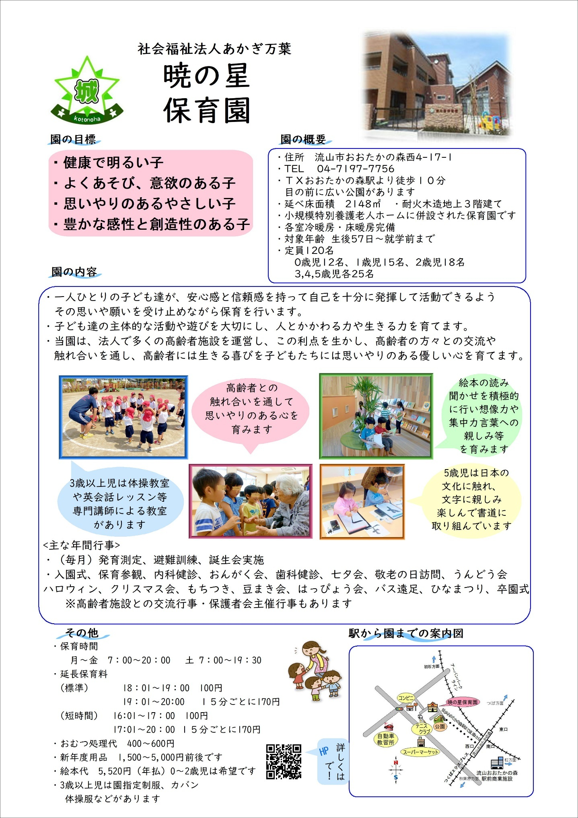

 |  |  |  |  |  |  |  |  |  |  | https://www.akagimanyo.or.jp/hoshi-gaiyou

308
<戻る |  |  |  |  | 作成日 | 2024-09-25 |  | 時点 | 2026-04-01
施設名称 |  | アートチャイルドケア南流山保育園 |  |  |  |  |  | 区分 | 保育所
 |  |  |  |  |  |  |  | コード（本園） |  | 308
 |  |  |  |  |  |  |  | コード（分園）
電話 |  | 04－7158－0123 |  |  | ホームページ | https://www.the0123child.com/personal/5238/
所在地 |  | 流山市南流山9丁目3番地の1 |  |  |  |  | 園庭 | 送迎用駐車場 | 4 台
 |  |  |  |  |  |  |  | アクセス | 南流山
 |  |  |  |  |  |  | ○ |  | 徒歩 15 分
（分園） |  |  |  |  |  |  | 園庭 | 送迎用駐車場
 |  |  |  |  |  |  |  | アクセス

保育目標 |  | 「安心と安全」を前提に ・睡眠と生活リズムを整える事を目指して保育を展開していきます ・一人一人の個性と成長に応じた保育を展開していきます ・子どもの「失敗」を受け止める保育を展開していきます

保育時間 |  | 保育標準時間 |  | 保育短時間 |  | 備考 |  | 一時保育
 |  | 7：00～18：00 |  | 8：30～16：30 |  |  |  | 時間
 |  | 最大利用時間（平日） |  | 最大利用時間（土曜） |  |  |  | 定員
 |  | 7：00～19：00 |  | 7：00～18：00 |  |  |  | 費用
利用定員 |  | ０歳児 | １歳児 | ２歳児 | ３歳児 | ４歳児 | ５歳児 | 計 |  | 受入時期
 | 本園 | 6 | 20 | 20 | 24 | 24 | 26 | 120 |  | 57
 | 分園 |  |  |  |  |  |  | 0
職員（人） |  | 園長 | 主任保育士 | 保育士 | 保健師・看護師 | 調理員 | 栄養士 | 保育補助 | 事務 | その他
 | 常勤 | 1 | 1 | 5 |  |  | 4 | 1
 | 非常勤 | - | - | 7 | 1 |  |  |  | 1 | 1
必要な物品等 ※色や形の指定があることがありますので、入園決定後は施設からの案内を受けてから購入してください。 |  | 寝具類 |  |  | 衣類 |  |  | 保育用品
 |  | ・園にて用意 |  |  | ・着替え（常備用） ・帽子 ・靴 ・上履き（2歳～） |  |  | ・粘土セット（3歳～） ・クレパス（3歳～） ・自由画帳（3歳～） ・のり（3歳～） ・はさみ（3歳～）

 |  | 食器類 |  |  | 消耗品 |  |  | その他
 |  |  |  |  | ・ビニール袋1束（汚物用） |  |  | ・リュック ・袋（エコバック等）

費用関係 |  | 品目 |  | 対象児童 |  | 時期 | 金額 | 区分 | 納入方法
 |  | 給食費 |  | ３～５歳児クラス |  | 毎月 | 6，000円 | 月額 | 口座振替
 |  | 延長保育料 |  | 全員 |  | 随時 | 100円～200円 | 一時間当たり | 口座振替
 |  | 制服代
 |  | おむつ代 |  | 0～2歳児クラス |  | 毎月 | 2,700円 | 月額 | 口座振替
 |  | その他（毎月徴収）
 |  | その他（随時徴収） |  | ３～５歳児クラス |  | 随時 | 40円～410円 |  | 口座振替
 | 注意事項 | ・０～２歳児クラスの児童は、上記とは別に、税額を基に市が決定する保育料が必要です（最大７万円／月）
 |  | ・主な費用を作成時点の内容（又は翌４月時点の予定）で記載しており、変更される可能性があります。
園独自のプログラム等 |  | 内容 |  | 対象児童 |  | 頻度 | 月額 | 初期費用 | 区分
 |  | 英語 |  | 3～5歳児クラス |  | 月1回 | なし | なし
 |  | 英語ダンス |  | 3～5歳児クラス |  | 月1回 | なし | なし
 |  | 体操 |  | 3～5歳児クラス |  | 月2回 | なし | なし
 | 注意事項 | 有料プログラムについて、コアタイム（8:00～16:00）中に行われるものは上乗せ徴収、それ以外はその他と区分しています。
 |  | 上乗せ徴収のプログラムは原則全員参加、その他は任意参加となります。
自由記述欄 （各園のPR） |  | ・主体性保育の理念に基づき子ども達が自らの意思で選び、自由に活動できる環境を大切にしています。

この調書は各施設が作成し、市で取りまとめて掲載しているものとなります。不明点がある場合、直接施設へご連絡ください。
園舎内
【玄関・下駄箱】
【1階廊下・階段】
【0歳児保育室】
【3歳児保育室】
【1歳児保育室】
【4歳児保育室】
【2歳児保育室】
【5歳児保育室】

313
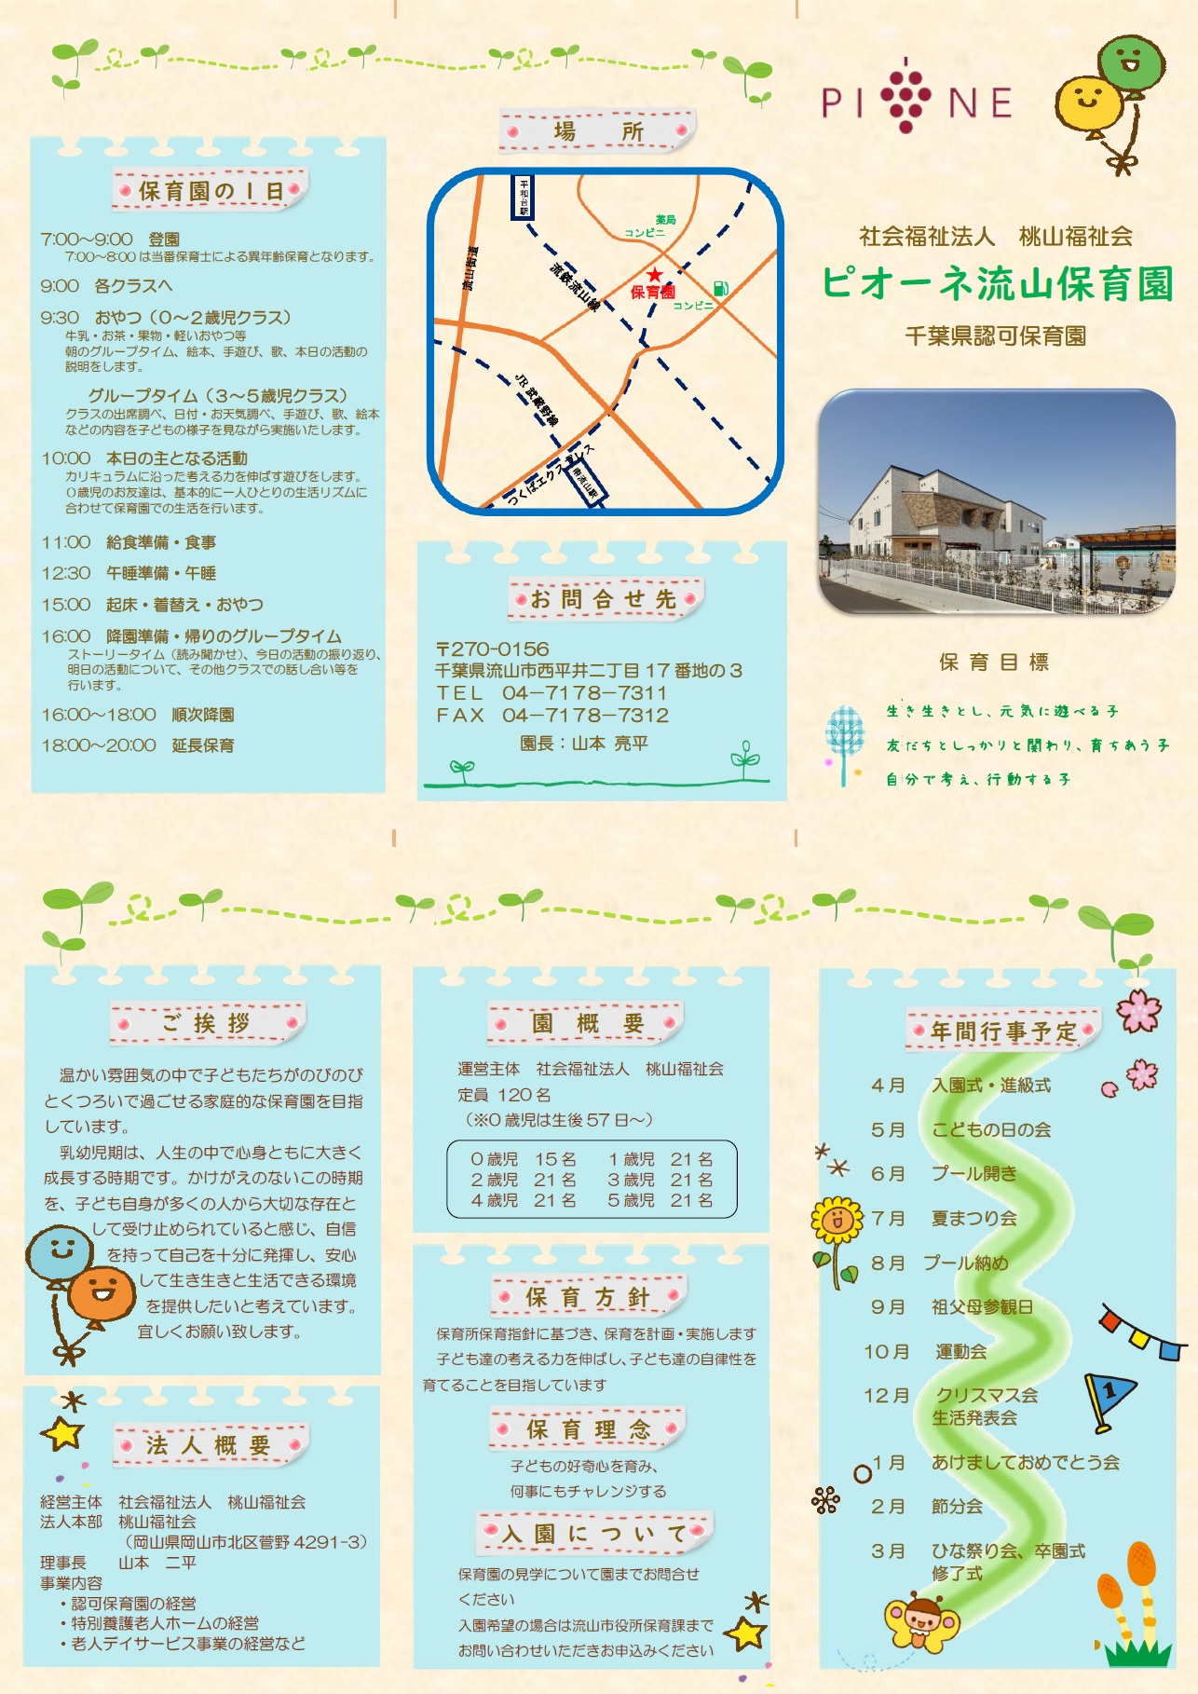
<戻る |  |  |  |  | 作成日 | 令和6年9月 |  | 時点 | 2026-04-01
施設名称 |  | 社会福祉法人 桃山福祉会 ピオーネ流山保育園 |  |  |  |  |  | 区分 | 保育所
 |  |  |  |  |  |  |  | コード（本園） |  | 313
 |  |  |  |  |  |  |  | コード（分園）
電話 |  | 04-7178-7311 |  |  | ホームページ | https://www.isto.or.jp/pione-nagareyama/
所在地 |  | 千葉県流山市西平井二丁目17番地の3 |  |  |  |  | 園庭 | 送迎用駐車場 | 5台
 |  |  |  |  |  |  |  | アクセス | 南流山
 |  |  |  |  |  |  | 〇 |  | 徒歩 5 分
（分園） |  |  |  |  |  |  | 園庭 | 送迎用駐車場
 |  |  |  |  |  |  |  | アクセス

保育目標 |  | 理念 「子どもの好奇心を育み、何事にもチャレンジする」 めざしていること ・生き生きとし、元気に遊べる子 ・友達としっかり関り、育ち合う子 ・自分で考え、行動する子

保育時間 |  | 保育標準時間 |  | 保育短時間 |  | 備考 |  | 一時保育
 |  | 7：00-18：00 |  | 8：00-16：00 |  |  |  | 時間
 |  | 最大利用時間（平日） |  | 最大利用時間（土曜） |  |  |  | 定員
 |  | 7：00-20：00 |  | 7：00-19：00 |  |  |  | 費用
利用定員 |  | ０歳児 | １歳児 | ２歳児 | ３歳児 | ４歳児 | ５歳児 | 計 |  | 受入時期
 | 本園 | 15 | 21 | 21 | 21 | 21 | 21 | 120 |  | 57日
 | 分園 |  |  |  |  |  |  | 0
職員（人） |  | 園長 | 主任保育士 | 保育士 | 保健師・看護師 | 調理員 | 栄養士 | 保育補助 | 事務 | その他
 | 常勤 | 1 | 1 | 14 |  |  |  |  | 1
 | 非常勤 | - | - | 3 | 1 | 0 | 0 | 2
必要な物品等 ※色や形の指定があることがありますので、入園決定後は施設からの案内を受けてから購入してください。 |  | 寝具類 |  |  | 衣類 |  |  | 保育用品
 |  | ・寝具カバー （125cm×73cm×3cm） ・タオルケットなど ・布団バック ※毎週持ち帰り |  |  | ・着替え（毎日用意）1組 ・着替え（常備用）2～3組 ・カラー帽子 ・靴 ・上ばき（2～5歳児） |  |  | ・3歳児～ クレヨン・ハサミ・自由画 帳 ・4歳児～ 色えんぴつ・のり

 |  | 食器類 |  |  | 消耗品 |  |  | その他
 |  | ・0～1歳児 マグ ・2歳児～水筒 ※毎日持ち帰り |  |  | ・オムツ（必要な子のみ毎日持参） ・おしりふき（必要な子のみ園に常備） |  |  | ・0～1歳児 登園カバン（手提げなどで可） ・2歳児～リュック

費用関係 |  | 品目 |  | 対象児童 |  | 時期 | 金額 | 区分 | 納入方法
 |  | 給食費 |  | ３～５歳児クラス |  | 毎月 | 5400円 | 月額 | Edy・モバイルSuica
 |  | 延長保育料 |  | 全員 |  | 随時 | 300～500円 | 1時間当たり | Edy・モバイルSuica
 |  | 制服代
 |  | おむつ代
 |  | その他（毎月徴収）
 |  | その他（随時徴収）
 | 注意事項 | ・０～２歳児クラスの児童は、上記とは別に、税額を基に市が決定する保育料が必要です（最大７万円／月）
 |  | ・主な費用を作成時点の内容（又は翌４月時点の予定）で記載しており、変更される可能性があります。
園独自のプログラム等 |  | 内容 |  | 対象児童 |  | 頻度 | 月額 | 初期費用 | 区分
 |  | 英語教室 |  | 3～5歳児（希望者のみ） |  | 月3回 | 1800円 | 月額 | Edy・モバイルSuica

 | 注意事項 | 有料プログラムについて、コアタイム（8:00～16:00）中に行われるものは上乗せ徴収、それ以外はその他と区分しています。
 |  | 上乗せ徴収のプログラムは原則全員参加、その他は任意参加となります。
自由記述欄 （各園のPR） |  | 月に3回程度、ネイティブ講師による英語教室の授業を行っています。（希望者のみ）

この調書は各施設が作成し、市で取りまとめて掲載しているものとなります。不明点がある場合、直接施設へご連絡ください。

316
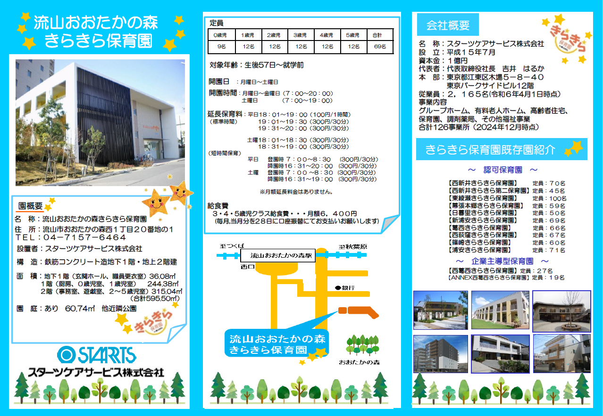
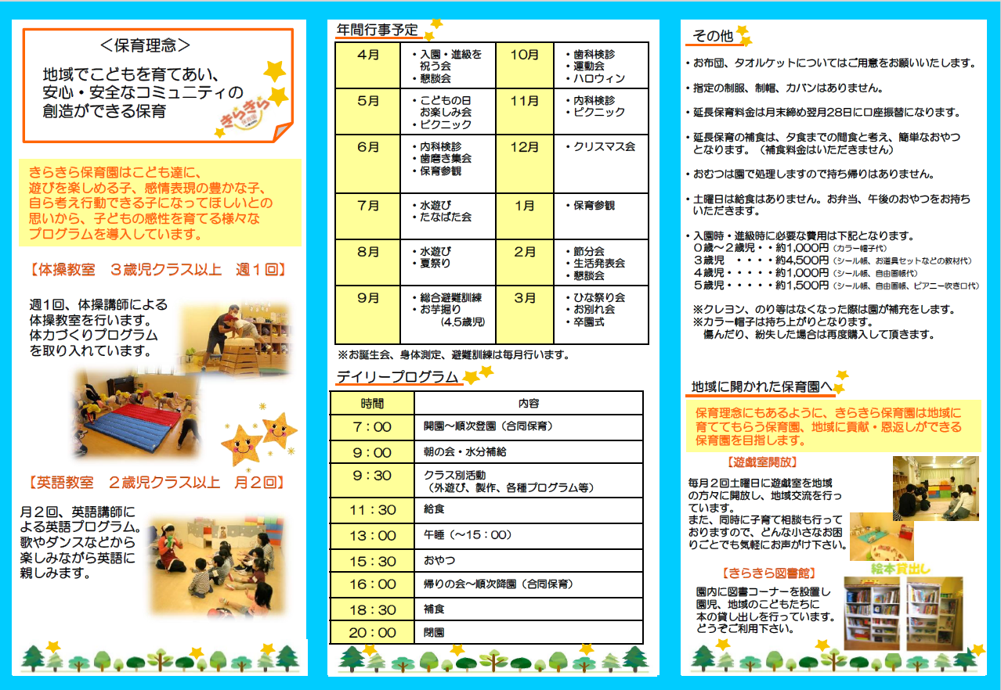
<戻る |  |  |  |  | 作成日 |  |  | 時点 | 2026-04-01
施設名称 |  | 流山おおたかの森きらきら保育園 |  |  |  |  |  | 区分 | 保育所
 |  |  |  |  |  |  |  | コード（本園） |  | 316
 |  |  |  |  |  |  |  | コード（分園）
電話 |  | 04-7157-6464 |  |  | ホームページ | https://www.starts-care.jp/service/childcare/kirakira_nagareyama/
所在地 |  | 流山市おおたかの森西1丁目20番地の1 |  |  |  |  | 園庭 | 送迎用駐車場 | 1 台
 |  |  |  |  |  |  |  | アクセス | 流山おおたかの森
 |  |  |  |  |  |  | 〇 |  | 徒歩 8 分
（分園） |  |  |  |  |  |  | 園庭 | 送迎用駐車場
 |  |  |  |  |  |  |  | アクセス

保育目標 |  | ◎遊びを楽しめる子に ◎感情表現豊かな子に ◎自ら考え、行動できる子に

保育時間 |  | 保育標準時間 |  | 保育短時間 |  | 備考 |  | 一時保育
 |  | 7:00～18:00 |  | 8:30～16:30 |  |  |  | 時間 | -
 |  | 最大利用時間（平日） |  | 最大利用時間（土曜） |  |  |  | 定員 | -
 |  | 7:00～20:00 |  | 7:00～19:00 |  |  |  | 費用 | -
利用定員 |  | ０歳児 | １歳児 | ２歳児 | ３歳児 | ４歳児 | ５歳児 | 計 |  | 受入時期
 | 本園 | 9 | 12 | 12 | 12 | 12 | 12 | 69 |  | 生後57日から
 | 分園 |  |  |  |  |  |  | 0
職員（人） |  | 園長 | 主任保育士 | 保育士 | 保健師・看護師 | 調理員 | 栄養士 | 保育補助 | 事務 | その他
 | 常勤 | 1 | 1 | 11 |  | 1 |  |  | 1
 | 非常勤 | - | - | 2 |  | 3
必要な物品等 ※色や形の指定があることがありますので、入園決定後は施設からの案内を受けてから購入してください。 |  | 寝具類 |  |  | 衣類 |  |  | 保育用品
 |  | ・布団 ・布団カバー （毎週持ち帰り） ・タオルケット等 （毎週持ち帰り） |  |  | ・着替え（毎日持ち帰り） ・着替え（常備用） ・園用靴 ・上履き(２～５歳) ・スタイ(必要な期間) ・散歩用上着(冬期) |  |  | 【全園児】 ・カラー帽子 【3歳児クラス～】 ・出席ブック/シール ・じゆうが帳 ・おどうぐケース ・クレヨン ・園児用のり ・はさみ ・ねんど一式 ・ピアニー吹き口(５歳)

 |  | 食器類 |  |  | 消耗品 |  |  | その他
 |  | ・水筒(１～５歳) ・コップ（３～５歳） ・コップ袋（３～５歳） ・歯ブラシ（３～５歳） |  |  | ・おむつ（必要な期間） （毎日持参） ・おしりふき（必要な期間） （無くなり次第随時現物補填） ※ご希望の方はサブスクリプションサービスをご利用いただけます(月額2,508円/税込) |  |  | ・通園用カバン(リュック等) ・ビニール袋

費用関係 |  | 品目 |  | 対象児童 |  | 時期 | 金額 | 区分 | 納入方法
 |  | 給食費 |  | ３～５歳児クラス |  | 毎月 | 6,400 | 月額 | 口座振替
 |  | 延長保育料 |  | ０～５歳児クラス |  | 随時 | 100～2,100 | 30分～１時間あたり | 口座振替
 |  | 制服代
 |  | おむつ代(サブスク利用の場合) |  | 必要な期間 |  | 毎月 | 2,508 | 月額 | クレジットカード・振込・口座振替
 |  | その他（毎月徴収）
 |  | その他（随時徴収）
 | 注意事項 | ・０～２歳児クラスの児童は、上記とは別に、税額を基に市が決定する保育料が必要です（最大７万円／月）
 |  | ・主な費用を作成時点の内容（又は翌４月時点の予定）で記載しており、変更される可能性があります。
園独自のプログラム等 |  | 内容 |  | 対象児童 |  | 頻度 | 月額 | 初期費用 | 区分
 |  | 運動教室 |  | ３～５歳児クラス |  | 週１回 | なし | なし | 無料サービス
 |  | 英語教室 |  | ２～５歳児クラス |  | 月２回 | なし | なし | 無料サービス

 | 注意事項 | 有料プログラムについて、コアタイム（8:00～16:00）中に行われるものは上乗せ徴収、それ以外はその他と区分しています。
 |  | 上乗せ徴収のプログラムは原則全員参加、その他は任意参加となります。
自由記述欄 （各園のPR） |  | 当園は子どもたちのワクワクとドキドキがとまらない保育園です。 自分たちがうまれ育っている日本という国を知ってもらうために、伝統行事などは子ども達と関わりながら丁寧に行っています。その他イベントにおいても子ども達、保護者様、職員と一緒に毎年楽しく盛り上がっています。子ども達の「やりたい！」「やってみよう！」の気持ちを大切に子ども達のアイデアや挑戦を実現できる環境を目指しています。 ※送迎用駐車場：平日の送迎時間帯には敷地外にも駐車場ご用意しております。

この調書は各施設が作成し、市で取りまとめて掲載しているものとなります。不明点がある場合、直接施設へご連絡ください。

317
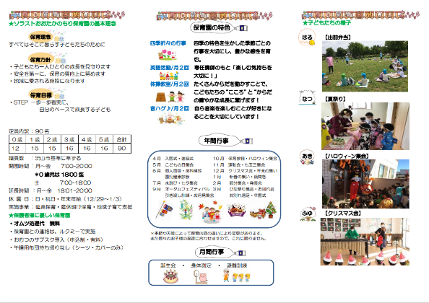
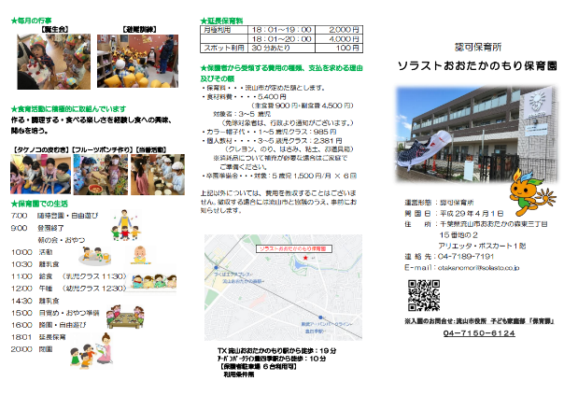
<戻る |  |  |  |  | 作成日 | 2024-09-06 |  | 時点 | 2026-04-01
施設名称 |  | ソラストおおたかのもり保育園 |  |  |  |  |  | 区分 | 保育所
 |  |  |  |  |  |  |  | コード（本園） |  | 317
 |  |  |  |  |  |  |  | コード（分園）
電話 |  | 04-7189-7191 |  |  | ホームページ | https://kodomo.solasto-hoiku.com/nursery/solasto-otakanomori
所在地 |  | 流山市おおたかの森東3丁目15番地の2 アリエッタ・ボスカート1階 |  |  |  |  | 園庭 | 送迎用駐車場 | 6 台
 |  |  |  |  |  |  |  | アクセス | 豊四季
 |  |  |  |  |  |  | ○ |  | 徒歩 10 分
（分園） |  |  |  |  |  |  | 園庭 | 送迎用駐車場
 |  |  |  |  |  |  |  | アクセス

保育目標 |  | 保育目標 STEP 一歩一歩着実に、自分のペースで成長する子ども Smile ～自分を肯定し まわりの人たちとの関わりを楽しみ 明るい笑顔に満ちているこども Try ～自分の考えを持ち 伝わるように表現しようとしたり 新しいことに失敗を恐れずチャレンジするこども Eat&sleep ～おいしく食べ ぐっすり眠り 自然の恵みに感謝して 毎日の生活を健やかに過ごすこども Play ～遊びを通して 社会と関わり 相手を尊重することを学び いろいろな物事に興味を持ち主体的に取り組むこども

保育時間 |  | 保育標準時間 |  | 保育短時間 |  | 備考 |  | 一時保育
 |  | 7:00～18:00 |  | 8:00～16:00 |  |  |  | 時間 | -
 |  | 最大利用時間（平日） |  | 最大利用時間（土曜） |  |  |  | 定員 | -
 |  | 7:00～20:00 |  | 7:00～18:00 |  |  |  | 費用 | -
利用定員 |  | ０歳児 | １歳児 | ２歳児 | ３歳児 | ４歳児 | ５歳児 | 計 |  | 受入時期
 | 本園 | 12 | 15 | 15 | 16 | 16 | 16 | 90 |  | 生後57日から
 | 分園 |  |  |  |  |  |  | 0
職員（人） |  | 園長 | 主任保育士 | 保育士 | 保健師・看護師 | 調理員 | 栄養士 | 保育補助 | 事務 | その他
 | 常勤 | 1 | 1 | 14 | 1 | 1 | 1 |  | 1 | 2
 | 非常勤 | - | - | 7 |  | 3 |  | 1
必要な物品等 ※色や形の指定があることがありますので、入園決定後は施設からの案内を受けてから購入してください。 |  | 寝具類 |  |  | 衣類 |  |  | 保育用品
 |  | ・布団カバー （毎週持ち帰り） ・タオルケット等 （毎週持ち帰り） |  |  | ・着替え（毎日持ち帰り） ・着替え（常備用） ・帽子 ・靴 ・エプロン(0.1.2歳) ・靴下

 |  | 食器類 |  |  | 消耗品 |  |  | その他
 |  |  |  |  | ・おむつ（必要な期間：毎日持参） ＊オムツ・紙エプロンのサブスク導入 ・おしりふき（必要な期間） （無くなり次第随時） |  |  | ・リュック

費用関係 |  | 品目 |  | 対象児童 |  | 時期 | 金額 | 区分 | 納入方法
 |  | 給食費 |  | ３～５歳児クラス |  | 毎月 | 5400円 | 月額 | 口座振替
 |  | 延長保育料 |  | １～５歳児クラス |  | 随時 | 100円 | 30分あたり | 口座振替
 |  | 制服代 |  | なし
 |  | おむつ代 |  | 必要な期間 |  | 毎日 | 現物
 |  | その他（毎月徴収）
 |  | その他（随時徴収） |  | カラー帽子代 お道具箱（教材含む） 卒園徴収金 |  | 入園時 3歳児進級時 5歳児クラス | 985円 2381円 9000円
 | 注意事項 | ・０～２歳児クラスの児童は、上記とは別に、税額を基に市が決定する保育料が必要です（最大７万円／月）
 |  | ・主な費用を作成時点の内容（又は翌４月時点の予定）で記載しており、変更される可能性があります。
園独自のプログラム等 |  | 内容 |  | 対象児童 |  | 頻度 | 月額 | 初期費用 | 区分
 |  | 音楽 |  | 0～5歳児クラス |  | 月2回 | なし
 |  | 英語 |  | 3～5歳児クラス |  | 月2回 | なし
 |  | 体操 |  | 2～5歳児クラス |  | 月2回 | なし
 | 注意事項 | 有料プログラムについて、コアタイム（8:00～16:00）中に行われるものは上乗せ徴収、それ以外はその他と区分しています。
 |  | 上乗せ徴収のプログラムは原則全員参加、その他は任意参加となります。
自由記述欄 （各園のPR） |  | 本園では、子ども1人ひとりを全職員で関わり、自主性を大事にする保育園です。それぞれの子どもたちが自分のクラスのみの関わりだけでなく、異年齢のこどもたちとの交流（食育活動・5歳児のチビッコ先生等）を深める中でおもいやりの気持ちや優しさなど自然と身に付いていきます。子どもたちを中心に保護者の皆さまと保育者とのコミュニュケーションも大切にしています。

この調書は各施設が作成し、市で取りまとめて掲載しているものとなります。不明点がある場合、直接施設へご連絡ください。

318
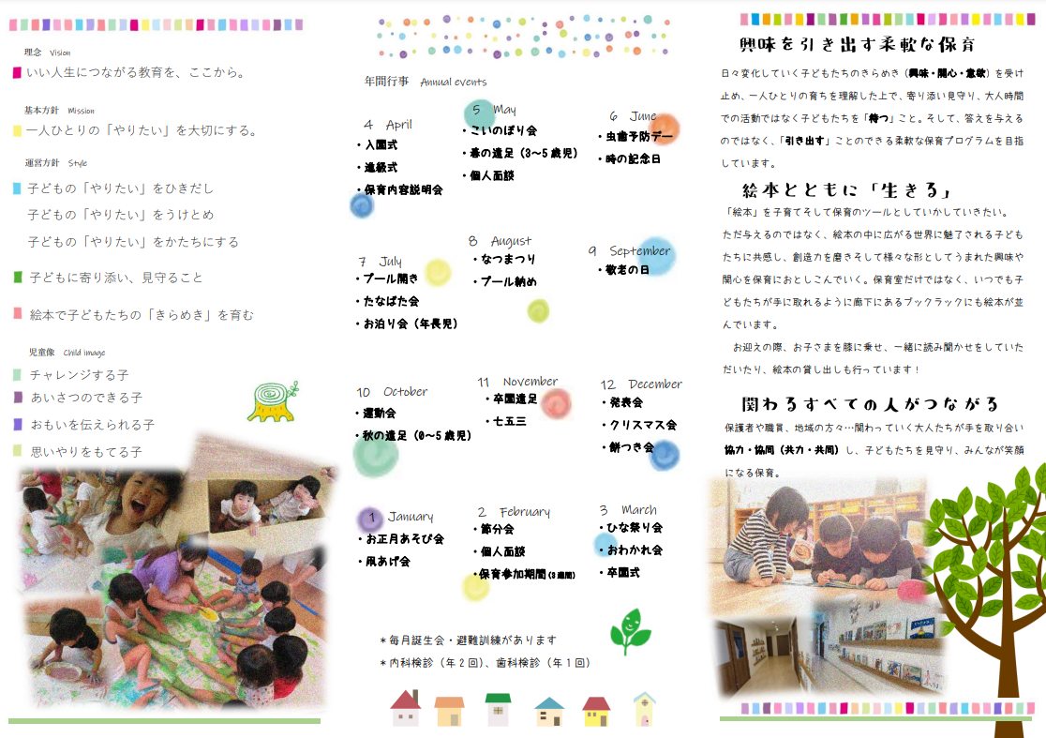
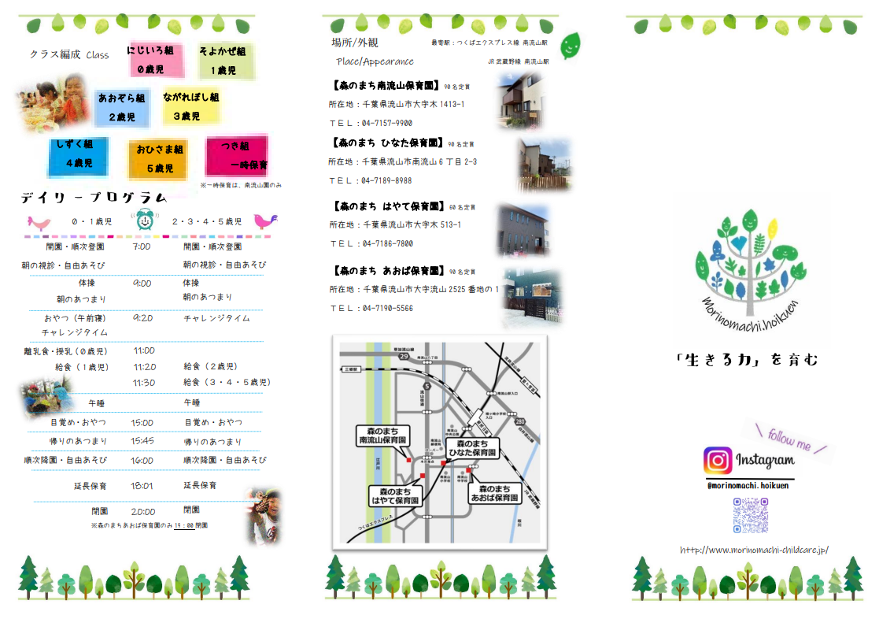
<戻る |  |  |  |  | 作成日 | 2025-09-08 |  | 時点 | 2025-04-01
施設名称 |  | 森のまち南流山保育園 |  |  |  |  |  | 区分 | 保育所
 |  |  |  |  |  |  |  | コード（本園） |  | 318
 |  |  |  |  |  |  |  | コード（分園）
電話 |  | 04-7157-9900 |  |  | ホームページ | https://www.morinomachi-childcare.jp/
所在地 |  | 流山市木一丁目7番地の28 |  |  |  |  | 園庭 | 送迎用駐車場 | 5 台
 |  |  |  |  |  |  |  | アクセス | 南流山
 |  |  |  |  |  |  | --- |  | 徒歩 16 分
（分園） |  |  |  |  |  |  | 園庭 | 送迎用駐車場
 |  |  |  |  |  |  |  | アクセス

保育目標 |  | ●理念 ●基本方針 いい人生につながる教育を、ここから。 一人ひとりの「やりたい」を大切にする。 ～自分自身の力で、未来を切り拓くこどもたちを～ ●運営方針 ●児童像 こどもの「やりたい」をひきだし チャレンジする子 こどもの「やりたい」をうけとめ あいさつのできる子 こどもの「やりたい」をかたちにする おもいを伝えられる子 思いやりをもてる子 こどもに寄り添い、見守ること 絵本でこどもたちの「きらめき」を育む ------------------------------------------------------------------------------------ 『生きる力を育む』ために・・・ 子どもたちの「いま」の結果を大人目線で「できた」「できない」で判断するのではなく、子どもたちの5年後、10年後、20年後を見据えた保育を。 可視化される「認知能力」を活かすために必要不可欠な心の土台となる「非認知能力」の育みを。 同じ経験でもやらされるかこども主体であるかで変わる、経験値の差(非認知能力つまり充実感、自己有用感、達成感、満足感、挫折、、、それから得られる自己肯定感)を積み重ね、子どもたちが自分らしく自らの力で一歩切り拓くことのできる力を。

保育時間 |  | 保育標準時間 |  | 保育短時間 |  | 備考 |  | 一時保育
 |  | 7:00～18:00 |  | 8:30～16:30 |  |  |  | 時間 | 9:00～16:00
 |  | 最大利用時間（平日） |  | 最大利用時間（土曜） |  |  |  | 定員 | 5
 |  | 7:00～20:00 |  | 7:00～19:00 |  |  |  | 費用 | 350円～500円/時 ※年齢により異なる
利用定員 |  | ０歳児 | １歳児 | ２歳児 | ３歳児 | ４歳児 | ５歳児 | 計 |  | 受入時期
 | 本園 | 15 | 15 | 15 | 15 | 15 | 15 | 90 |  | 生後43日から
 | 分園 |  |  |  |  |  |  | 0
職員（人） |  | 園長 | 主任保育士 | 保育士 | 保健師・看護師 | 調理員 | 栄養士 | 保育補助 | 事務 | その他
 | 常勤 | 1 | 1 | 16 | 0 | 0 | 1 | 0 | 1 | 0
 | 非常勤 | - | - | 10 | 0 | 4 | 0 | 3 | 0 | 0
必要な物品等 ※色や形の指定があることがありますので、入園決定後は施設からの案内を受けてから購入してください。 |  | 寝具類 |  |  | 衣類 |  |  | 保育用品
 |  | ・敷き布団、シーツ ※0歳児のみ使用します (毎週持ち帰り) ・ベットカバー (毎週持ち帰り) ・毛布またはタオルケット ※季節にあわせて (毎週持ち帰り) |  |  | ●0、1歳児 ・着替え(毎日持ち帰り） ●全員 ・着替え(常備用) ・靴 ●3～5歳児 ・上履き(毎週持ち帰り) |  |  | ・園の年齢別指定購入品が 必要です。

 |  | 食器類 |  |  | 消耗品 |  |  | その他
 |  | ●3～5歳児 ・コップ(毎日持ち帰り) ・水筒(毎日持ち帰り) |  |  | ・おむつ(必要な期間) (毎日持参) ・おしりふき(必要な期間) (無くなり次第随時) ※おしりふきのフタも必要です |  |  | ●0～2歳児 ・食事用ハンドタオル (毎日持ち帰り) ●2～5歳児 ・リュック ●3～5歳児 ・歯ブラシ(毎日持ち帰り) ●全員 ・汚れものを入れる袋

費用関係 |  | 品目 |  | 対象児童 |  | 時期 | 金額 | 区分 | 納入方法
 |  | 給食費 |  | ３～５歳児クラス |  | 毎月 | 6,500円 | 月額 | 口座振替
 |  | 延長保育料 |  | 全員 |  | 随時 | 50円～1,000円 | 30分毎 | 口座振替
 |  | 制服代 |  | なし
 |  | おむつ代 |  | 必要な期間 |  | 毎日 | 現物
 |  | その他（毎月徴収）
 |  | その他（随時徴収）
 | 注意事項 | ・０～２歳児クラスの児童は、上記とは別に、税額を基に市が決定する保育料が必要です（最大７万円／月）
 |  | ・主な費用を作成時点の内容（又は翌４月時点の予定）で記載しており、変更される可能性があります。
園独自のプログラム等 |  | 内容 |  | 対象児童 |  | 頻度 | 月額 | 初期費用 | 区分
 |  | 英語 |  | 5歳児クラス(任意参加) |  | 週1回 | なし | なし | 無料サービス
 |  | 運動 |  | 5歳児クラス(任意参加) |  | 週1回 | なし | なし | 無料サービス

 | 注意事項 | 有料プログラムについて、コアタイム（8:00～16:00）中に行われるものは上乗せ徴収、それ以外はその他と区分しています。
 |  | 上乗せ徴収のプログラムは原則全員参加、その他は任意参加となります。
自由記述欄 （各園のPR） |  | ●延長保育料(内訳) ●補食費 【標準時間保育】 【短時間保育】 月曜～土曜日 18:01～19:00 30分毎 50円 16:31～17:30 30分毎 50円 18時15分以降の利用につき 19:01～20:00 30分毎 150円 17:31～18:30 30分毎 150円 50円/1回 20:01～ 30分毎 1,000円 18:31～ 30分毎 1,000円 納入方法：口座振替 (土曜のみ19:01～ 30分毎 1,000円)

この調書は各施設が作成し、市で取りまとめて掲載しているものとなります。不明点がある場合、直接施設へご連絡ください。

322
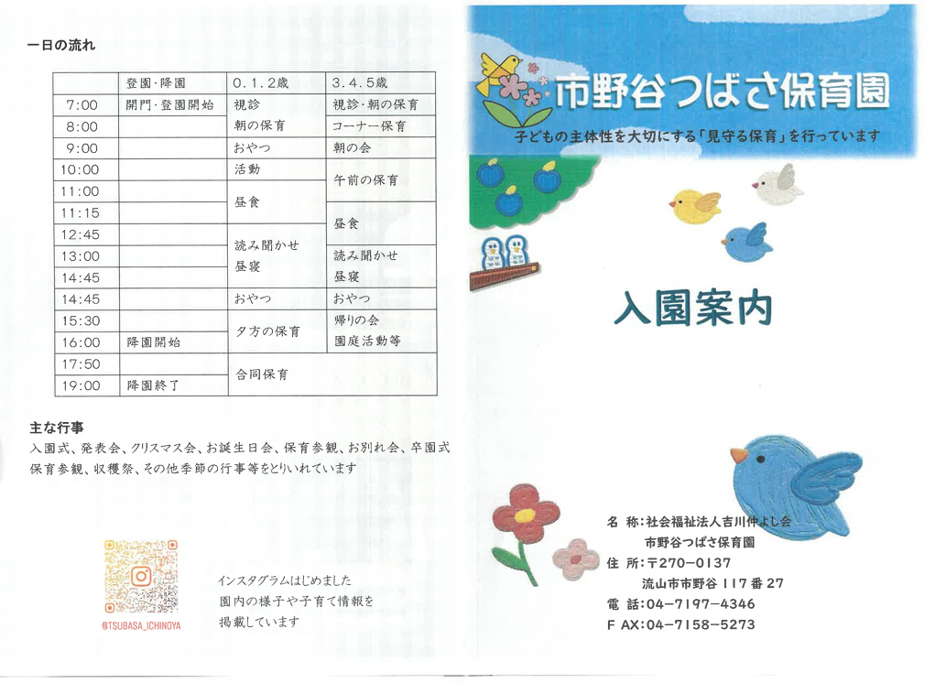
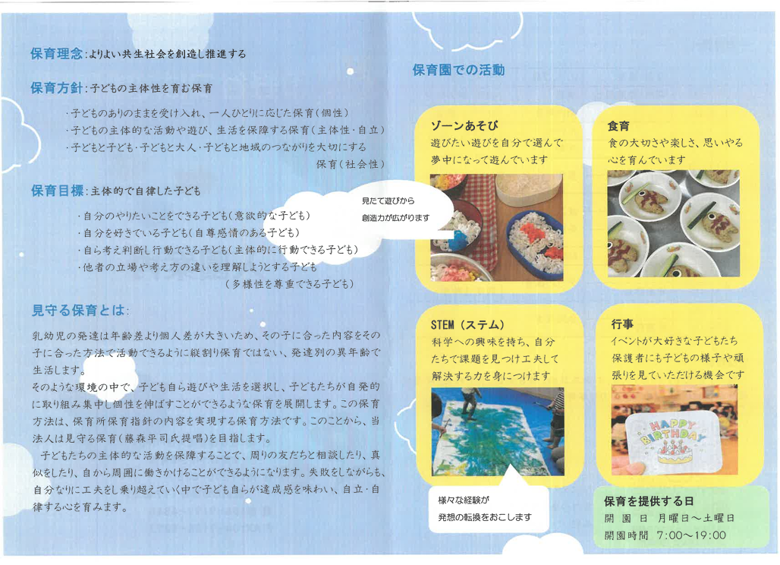
<戻る |  |  |  |  | 作成日 | 2025.9.3 |  | 時点 | 2025-04-01
施設名称 |  | 市野谷つばさ保育園 |  |  |  |  |  | 区分 | 保育所
 |  |  |  |  |  |  |  | コード（本園） |  | 322
 |  |  |  |  |  |  |  | コード（分園）
電話 |  | 04-7197-4346 |  |  | ホームページ | https://y-tsubasa.com/ichinoya/
所在地 |  | 流山市市野谷117番27 |  |  |  |  | 園庭 | 送迎用駐車場 | 8 台
 |  |  |  |  |  |  |  | アクセス | 流山セントラルパーク
 |  |  |  |  |  |  |  |  | 徒歩 20 分
（分園） |  |  |  |  |  |  | 園庭 | 送迎用駐車場
 |  |  |  |  |  |  |  | アクセス

保育目標 |  | 〇主体的で自律した子ども ・自分のやりたいことをできる子ども（意欲的なこども） ・自分を好きでいる子ども（自尊感情のある子ども） ・自ら考え判断し行動できる子ども（主体的に行動できる子ども） ・他者の立場や考え方を理解しようとする子ども （多様性を尊重できる子ども）

保育時間 |  | 保育標準時間 |  | 保育短時間 |  | 備考 |  | 一時保育
 |  | 7:00～18:00 |  | 8:00～16:00 |  |  |  | 時間
 |  | 最大利用時間（平日） |  | 最大利用時間（土曜） |  |  |  | 定員
 |  | 7:00～19:00 |  | 7:00～19:00 |  |  |  | 費用
利用定員 |  | ０歳児 | １歳児 | ２歳児 | ３歳児 | ４歳児 | ５歳児 | 計 |  | 受入時期
 | 本園 | 3 | 10 | 11 | 12 | 12 | 12 | 60 |  | 生後57日
 | 分園 |  |  |  |  |  |  | 0
職員（人） |  | 園長 | 主任保育士 | 保育士 | 保健師・看護師 | 調理員 | 栄養士 | 保育補助 | 事務 | その他
 | 常勤 | 1 | 1 | 16 | 0 | 2 | 2 | 1 | 1 | 0
 | 非常勤 | - | -
必要な物品等 ※色や形の指定があることがありますので、入園決定後は施設からの案内を受けてから購入してください。 |  | 寝具類 |  |  | 衣類 |  |  | 保育用品
 |  | 布団カバー（入園時に購入） 掛けバスタオル おねしょシーツ |  |  | 着替え（2～5組） カラー帽子（入園時に購入） 園庭靴 上履き（幼児のみ） |  |  | 共通：運動会メダル、クリスマスプレゼント、思い出ファイル、お誕生日カード、お絵かき用紙、クレヨン、マーカー、クーピー、 乳児：シール 幼児：シール帳、色鉛筆、行事参加費

 |  | 食器類 |  |  | 消耗品 |  |  | その他
 |  | コップ お箸セット （毎日持ち帰り） 食事用エプロン（0.1歳のみ） |  |  | キッチン袋（汚れ物入れ） オムツ・お尻拭きはサブスクを利用 |  |  | 通園カバン（幼児のみ） エコバック（汚れ物入）

費用関係 |  | 品目 |  | 対象児童 |  | 時期 | 金額 | 区分 | 納入方法
 |  | 給食費 |  | ３～５歳児クラス |  | 毎月 | 5850円 | 月額 | 現金支払い
 |  | 延長保育料 |  | 利用者のみ |  | 毎月 | 150円 | 30分あたり | 現金支払い
 |  | 制服代 |  | なし
 |  | おむつ代 |  | サブスク利用者 |  | 毎月 | 定額2290円 | 月額 | サブスク業者に支払
 |  | その他（毎月徴収） |  | 布団維持費 |  | 毎月 | 100円 | 月額 | 現金支払い
 |  | その他（随時徴収） |  | 教材費 |  | 年8回ほど | 300～550円 | 月額 | 現金支払い
 | 注意事項 | ・０～２歳児クラスの児童は、上記とは別に、税額を基に市が決定する保育料が必要です（最大７万円／月）
 |  | ・主な費用を作成時点の内容（又は翌４月時点の予定）で記載しており、変更される可能性があります。
園独自のプログラム等 |  | 内容 |  | 対象児童 |  | 頻度 | 月額 | 初期費用 | 区分

 | 注意事項 | 有料プログラムについて、コアタイム（8:00～16:00）中に行われるものは上乗せ徴収、それ以外はその他と区分しています。
 |  | 上乗せ徴収のプログラムは原則全員参加、その他は任意参加となります。
自由記述欄 （各園のPR） |  | 見守る保育（藤森平司氏提唱）を取り入れています。 乳幼児の発達は年齢差より個人差が大きいため、その子にあった内容をその子に合った方法で活動できるように縦割り保育ではない「発達別の異年齢」で生活します。 子どもの「自ら育つ力」を信じ、大人が先回りして導くのではなく、安心できる環境の中で自分で考え、選び、行動する経験を大切にします。子どもの失敗に寄り添い、成長できる過程を大切にしながら、自分らしく輝ける未来を育む保育を実践しています。 見守る保育を詳しく知りたい方はコチラから→https://www.givingtree.jp/

この調書は各施設が作成し、市で取りまとめて掲載しているものとなります。不明点がある場合、直接施設へご連絡ください。

325
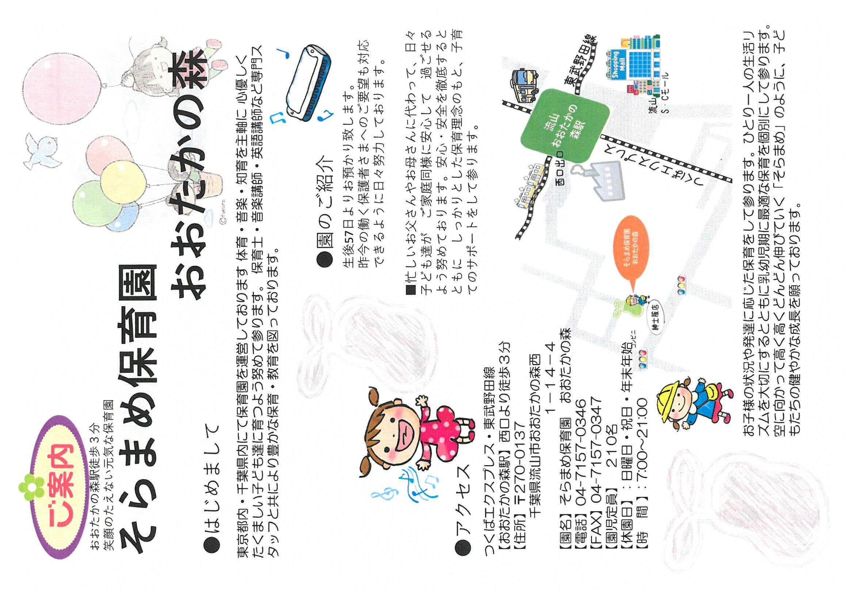
<戻る |  |  |  |  | 作成日 | 2025-09-04 |  | 時点 | 2025-04-01
施設名称 |  | そらまめ保育園おおたかの森 |  |  |  |  |  | 区分 | 保育所
 |  |  |  |  |  |  |  | コード（本園） |  | 325
 |  |  |  |  |  |  |  | コード（分園）
電話 |  | 04-7157-0346 |  |  | ホームページ | https://www.soramame-kids.jp/corner73/pg592.html
所在地 |  | 流山市おおたかの森西1-14-4 |  |  |  |  | 園庭 | 送迎用駐車場 | 6 台
 |  |  |  |  |  |  |  | アクセス | 東武アーバンパークライン・TX 流山おおたかの森
 |  |  |  |  |  |  | 〇 |  | 徒歩 3 分
（分園） |  |  |  |  |  |  | 園庭 | 送迎用駐車場
 |  |  |  |  |  |  |  | アクセス

保育目標 |  | ・健康でよくあ遊べる子 ・思いやりのあるやさしい子 ・物事をよく考えてやってみる子 ・自分の気持ちを素直に表現できる子 ・感情豊かな子

保育時間 |  | 保育標準時間 |  | 保育短時間 |  | 備考 |  | 一時保育
 |  | 7:00～18:00 |  | 8:00～16:00 |  | 延長保育 【標準】 18:01～19:00 19:01～20:00 20:01～21:00 【短時間】 7:00～7:59 夕方標準と同じ |  | 時間
 |  | 最大利用時間（平日） |  | 最大利用時間（土曜） |  |  |  | 定員
 |  | 14時間 |  | 14時間 |  |  |  | 費用
利用定員 |  | ０歳児 | １歳児 | ２歳児 | ３歳児 | ４歳児 | ５歳児 | 計 |  | 受入時期
 | 本園 | 6 | 18 | 24 | 54 | 54 | 54 | 210 |  | 生後57日
 | 分園 |  |  |  |  |  |  | 0
職員（人） |  | 園長 | 主任保育士 | 保育士 | 保健師・看護師 | 調理員 | 栄養士 | 保育補助 | 事務 | その他
 | 常勤 | 1 | 1 | 14 | 2 | 3 | 1 | 1 | 1 | 1
 | 非常勤 | - | - | 7
必要な物品等 ※色や形の指定があることがありますので、入園決定後は施設からの案内を受けてから購入してください。 |  | 寝具類 |  |  | 衣類 |  |  | 保育用品
 |  | 【毎週持ち帰り】 ・バスタオル ・ゴム付きタオルシーツ |  |  | ・肌着（０・１歳児） ・スタイ（０歳児） ・ガーゼ（０歳児） ・着替え（毎日持ち帰り） ・着替え（常備用） ・上履き |  |  | 【全園児】 ・通園バック・カラー帽子 ・連絡帳・出席ブック ・水筒・ハンカチ ・手持ち付きコップ ・歯ブラシ・ティッシュ ・汗拭きタオル ・上履き袋・体操服 ・体操服袋・防災頭巾

 |  | 食器類 |  |  | 消耗品 |  |  | その他
 |  | 【毎日持参】 ・取手付きマグマグ（０歳児） （スパウト可） |  |  | 【無くなり次第随時】 ・おしりふき（必要な期間） ・オムツ（必要な期間） ・パンツ（必要な期間） ・汚れもの袋 |  |  | 【１ヶ月毎】サイズ変更 ・避難用靴下（０歳児） ・避難用靴（１歳児）

費用関係 |  | 品目 |  | 対象児童 |  | 時期 | 金額 | 区分 | 納入方法
 |  | 給食費 |  | ３～５歳児クラス |  | 毎月27日 | 6000円 | 月額 | 口座振替
 |  | 延長保育料 |  | 全員 |  | 毎月27日 | 150円 | 一時間当たり | 口座振替
 |  | 制服代 |  | なし
 |  | おむつ代 |  | 必要な期間 |  | 毎日 | 現物
 |  | その他（毎月徴収）
 |  | その他（随時徴収）
 | 注意事項 | ・０～２歳児クラスの児童は、上記とは別に、税額を基に市が決定する保育料が必要です（最大７万円／月）
 |  | ・主な費用を作成時点の内容（又は翌４月時点の予定）で記載しており、変更される可能性があります。
園独自のプログラム等 |  | 内容 |  | 対象児童 |  | 頻度 | 月額 | 初期費用 | 区分
 |  | ＥＣＣ |  | ２～５歳児クラス |  | 月１回 | なし | なし | 無料サービス
 |  | 奥田ピアノ・リトミック講師 |  | １～５歳児クラス |  | 月２回 | なし | なし | 無料サービス
 |  | そらまめスポーツおおたかの森 |  | ３～５歳児クラス |  | 月２回 | なし | なし | 無料サービス
 | 注意事項 | 有料プログラムについて、コアタイム（8:00～16:00）中に行われるものは上乗せ徴収、それ以外はその他と区分しています。
 |  | 上乗せ徴収のプログラムは原則全員参加、その他は任意参加となります。
自由記述欄 （各園のPR）

この調書は各施設が作成し、市で取りまとめて掲載しているものとなります。不明点がある場合、直接施設へご連絡ください。

335
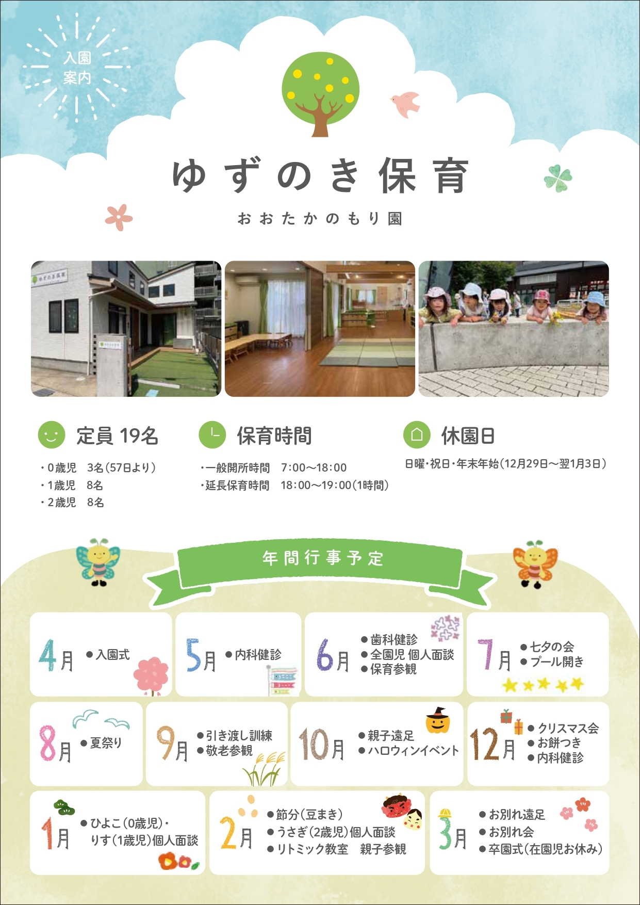
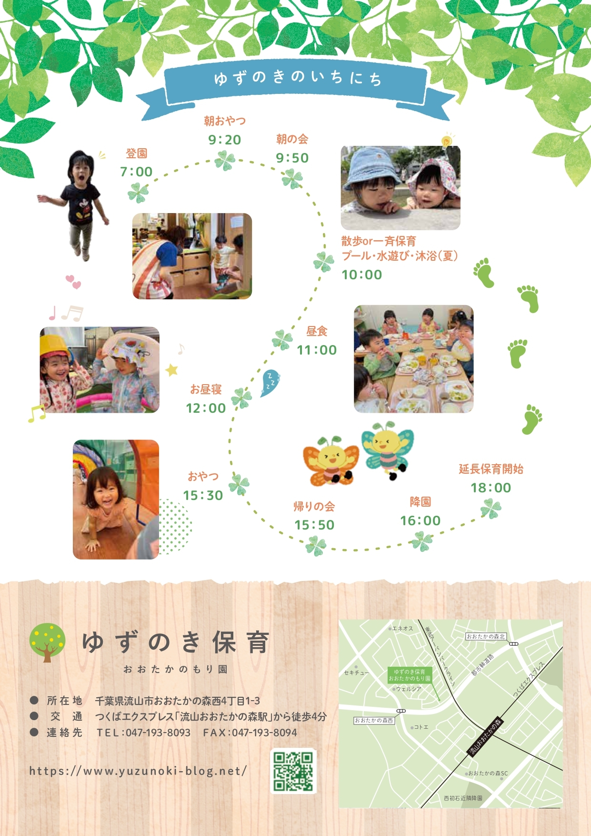
< 戻る |  |  |  |  | 作成日 | 2024.9.10 |  | 時点 | 2026-04-01
施設名称 |  | ゆずのき保育おおたかのもり園 |  |  |  |  |  | 区分 | 小規模保育事業
 |  |  |  |  |  |  |  | コード（本園） |  | 335
 |  |  |  |  |  |  |  | コード（分園）
電話 |  | 04-7193-8093 |  |  | ホームページ | https://yuzunoki-blog.net/
所在地 |  | 流山市おおたかの森西四丁目1-3 |  |  |  |  | 園庭 | 送迎用駐車場 | -
 |  |  |  |  |  |  |  | アクセス | 流山おおたかの森
 |  |  |  |  |  |  | ○ |  | 徒歩 5 分
（分園） |  |  |  |  |  |  | 園庭 | 送迎用駐車場
 |  |  |  |  |  |  |  | アクセス

保育目標 |  | ・主体性の芽生えを培う ・挑戦しようとする心を育てる ・人間力の基礎を創る

保育時間 |  | 保育標準時間 |  | 保育短時間 |  | 備考 |  | 一時保育
 |  | 7:00～18:00 |  | 8:00～16:00 |  |  |  | 時間 | -
 |  | 最大利用時間（平日） |  | 最大利用時間（土曜） |  |  |  | 定員 | -
 |  | 7:00～19:00 |  | 7:00～19:00 |  |  |  | 費用 | -
利用定員 |  | ０歳児 | １歳児 | ２歳児 | ３歳児 | ４歳児 | ５歳児 | 計 |  | 受入時期
 | 本園 | 3 | 8 | 8 | - | - | - | 19 |  | 生後57日から
 | 分園 |  |  |  |  |  |  | 0
職員（人） |  | 園長 | 主任保育士 | 保育士 | 保健師・看護師 | 調理員 | 栄養士 | 保育補助 | 事務 | その他
 | 常勤 | 1 | 0 | 5 |  |  | 1
 | 非常勤 | - | - | 3 |  | 1
必要な物品等 ※色や形の指定があることがありますので、入園決定後は施設からの案内を受けてから購入してください。 |  | 寝具類 |  |  | 衣類 |  |  | 保育用品
 |  | ・防水シーツ（毎週末持ち帰り） ・シーツ（毎週末持ち帰り） ・タオルケット等（毎週末持ち帰り） |  |  | ・着替え（3組ストック） ・靴 ・パジャマ（毎日持ち帰り） ・帽子（毎週末持ち帰り） |  |  | ・なし 保育園側で用意

 |  | 食器類 |  |  | 消耗品 |  |  | その他
 |  | ・コップ（毎日持ち帰り） ・歯ブラシ（毎日持ち帰り） |  |  | ・おむつ（必要な期間） ・おしりふき（必要な期間） （無くなり次第随時） |  |  | ・大きめカバン ・エコバック等（洗濯物入れ） ・水筒 ・食事用エプロン（2枚） ・おしぼり ・ミルク（必要な期間） ・哺乳瓶（必要な期間）

費用関係 |  | 品目 |  | 対象児童 |  | 時期 | 金額 | 区分 | 納入方法
 |  | 給食費 |  | ３～５歳児クラス
 |  | 延長保育料 |  | 対象児全員 |  | 随時 | 1,000円 | 月額 | 口座振替
 |  | 制服代 |  | 無し
 |  | おむつ代 |  |  |  |  | 0円
 |  | その他（毎月徴収）
 |  | その他（随時徴収）
 | 注意事項 | ・０～２歳児クラスの児童は、上記とは別に、税額を基に市が決定する保育料が必要です（最大７万円／月）
 |  | ・主な費用を作成時点の内容（又は翌４月時点の予定）で記載しており、変更される可能性があります。
園独自のプログラム等 |  | 内容 |  | 対象児童 |  | 頻度 | 月額 | 初期費用 | 区分
 |  | リトミック |  | 全員 |  | 月1回 | ¥500 |  | 実費徴収

 | 注意事項 | 有料プログラムについて、コアタイム（8:00～16:00）中に行われるものは上乗せ徴収、それ以外はその他と区分しています。
 |  | 上乗せ徴収のプログラムは原則全員参加、その他は任意参加となります。
自由記述欄 （各園のPR） |  | （費用関係追加）・補食代 対象児全員 随時 2000円 月額 口座振替 ・卒園アルバム5000~8000円 2歳児希望者 ・連携園イベント代 1000円程度 2歳児希望者 （PR）小規模保育園では珍しく園庭があり、夏はプール遊びや水遊びを楽しむことができる事、天気が不安な時は公園に行くことなく園庭で遊ぶことができている。給食、おやつを自園で作り、地産地消、国産の食材にこだわって提供している。外部の講師によるリトミックを取り入れ、音楽に合わせて体を動かしたり、色々な楽器に触れる経験をして楽しんでいる。戸建ての園舎になっているので、“家”のような雰囲気の中で大家族として過ごしている。

この調書は各施設が作成し、市で取りまとめて掲載しているものとなります。不明点がある場合、直接施設へご連絡ください。

337
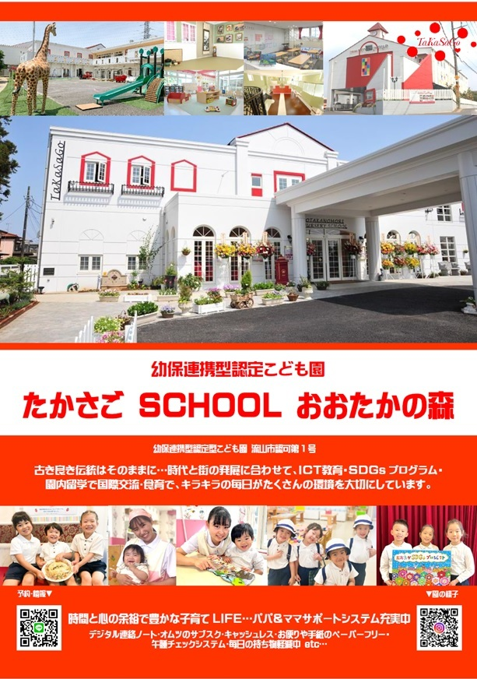
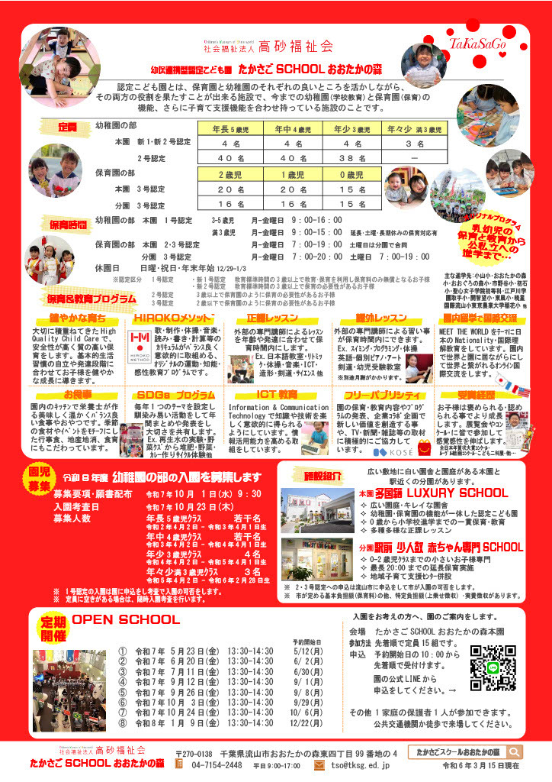
<戻る |  |  |  |  | 作成日 | 2024-10-04 |  | 時点 | 2026-04-01
施設名称 |  | 幼保連携型認定こども園 たかさご SCHOOL おおたかの森 |  |  |  |  |  | 区分 | 認定こども園
 |  |  |  |  |  |  |  | コード（本園） |  | 337
 |  |  |  |  |  |  |  | コード（分園） |  | 338
電話 |  | 04-7154-2448 |  |  | ホームページ | http://otakanomori.tksg.ed.jp
所在地 本園 |  | 流山市おおたかの森東四丁目99番地の４ |  |  |  |  | 園庭 | 送迎用駐車場 | 12 台
 |  |  |  |  |  |  |  | アクセス | 流山おおたかの森
 |  |  |  |  |  |  | 〇 |  | 徒歩 10 分
所在地 分園 |  | 流山市おおたかの森東一丁目2番地の1 ﾗｲﾌｶﾞｰﾃﾞﾝ流山おおたかの森401 |  |  |  |  | 園庭 | 送迎用駐車場 | 併設の立体駐車場
 |  |  |  |  |  |  |  | アクセス | 流山おおたかの森
 |  |  |  |  |  |  | ○ 代替 |  | 徒歩 1 分
教育・ 保育目標 |  | 経営理念 イキイキ♥愛パワー KEEP BEST CARE ･ KEEP BEST EDUCATION ･ KEEP BEST QUALITY 教育･保育目標 1.丈夫な身体をもち思いきり遊べる子どもになろう。 2.友達の中にいることを喜び、友達の事も考え、一緒に行動できる子どもになろう。 3.自分の事は自分でできる子どもになろう。 4.自分で物をつくり出し、力いっぱい自分を表現できる子どもになろう。 5.よく見て、よく聞いて、よく考える子どもになろう。

保育時間 |  | 保育標準時間 |  | 保育短時間 |  | 備考 |  | 一時保育
 |  | 7:00～18:00 |  | 8:00～16:00 |  | ※ 0歳児在籍中は 18時までの保育 ※ 土曜日は分園のみ開園で、本園と系列園のロータスキッズスクエアと合同保育 |  | 時間 | ‐
 |  | 最大利用時間（平日） |  | 最大利用時間（土曜） |  |  |  | 定員 | ‐
 |  | 7:00～20:00 |  | 7:00～19:00 |  |  |  | 費用 | ‐
利用定員 |  | ０歳児 | １歳児 | ２歳児 | ３歳児 | ４歳児 | ５歳児 | 計 |  | 受入時期
 | 本園 | 15 | 20 | 20 | 38 | 40 | 40 | 173 |  | 生後57日～
 | 分園 | 15 | 16 | 16 | ‐ | ‐ | ‐ | 47 |  | 生後57日～
職員（人） |  | 園長 | 副園長/主幹保育教諭 | 保育教諭 | 保健師・看護師 | 調理員 | 栄養士 | 保育補助 | 事務 | その他
 | 常勤 | 1 | 5 | 29 | 1 | 0 | 8 | 0 | 2 | 0
 | 非常勤 | - | - | 19 | 0 | 0 | 0 | 8 | 0 | 2
必要な物品等 ※色や形の指定があることがありますので、入園決定後は施設からの案内を受けてから購入してください。 |  | 寝具類 |  |  | 衣類 |  |  | 保育用品
 |  | ・布団 ・シーツ 他 |  |  | ・着替え ・制服一式 他 |  |  | ・クレヨン ・はさみ ・のり 他

 |  | 食器類 |  |  | 消耗品 |  |  | その他
 |  | ・水筒 他 |  |  |  |  |  | ・リュック ・てさげバッグ 他

費用関係 |  | 品目 |  | 対象児童 |  | 時期 | 金額(円) | 区分 | 納入方法
 |  | 給食費 |  | 3-5歳児クラス |  | 毎月 | 8,000 | 月額 | 口座振替
 |  | 延長保育料 |  | 全員 |  | 毎日 | 100- | 月額 | 口座振替
 |  | 制服代 |  | 3-5歳児 |  | 3歳児進級/入園時 | 62,400 | 一式 | 口座振替
 |  | おむつ代 |  | 0-1歳児 |  | 毎月 | 2,980 | 月額 | サブスク
 |  | その他（毎月徴収）
 |  | その他（随時徴収）
 | 注意事項 | ・0～2歳児クラスの児童は、上記とは別に、税額を基に市が決定する保育料が必要です（最大７万円／月）
 |  | ・主な費用を作成時点の内容（又は翌４月時点の予定）で記載しており、変更される可能性があります。
園独自のプログラム等 |  | 内容 |  | 対象児童 |  | 頻度 | 月額 | 初期費用 | 区分
 |  | 英語･体育･絵画･ 音楽･ICT･日本語 |  | 3-5歳児 |  | 毎月 各1-6回 | 3,000 | ‐ | 上乗せ徴収
 |  | 剣道･造形･サイエンス |  | 4-5歳児 |  | 毎月 各1-6回 |  | ‐ | 上乗せ徴収

 | 注意事項 | 有料プログラムについて、コアタイム（8:00～16:00）中に行われるものは上乗せ徴収、それ以外はその他と区分しています。
 |  | 上乗せ徴収のプログラムは原則全員参加、その他は任意参加となります。
自由記述欄 （各園のPR） |  | たかさごスクールおおたかの森は、流山市初の幼保連携型認定こども園です。 本園は『多国籍 LUXURY SCHOOL』を、分園は『赤ちゃん専門駅前SCHOOL』がコンセプトです。 お子様のより良い成長をサポートし、基本的生活習慣の自立はもちろん、国際理解･ICTプログラム･SDGsプログラム等をとおして、他にはない多種多様で高い品質の教育と保育をデザインしています。 HP LINE Instagram

この調書は各施設が作成し、市で取りまとめて掲載しているものとなります。不明点がある場合、直接施設へご連絡ください。

342
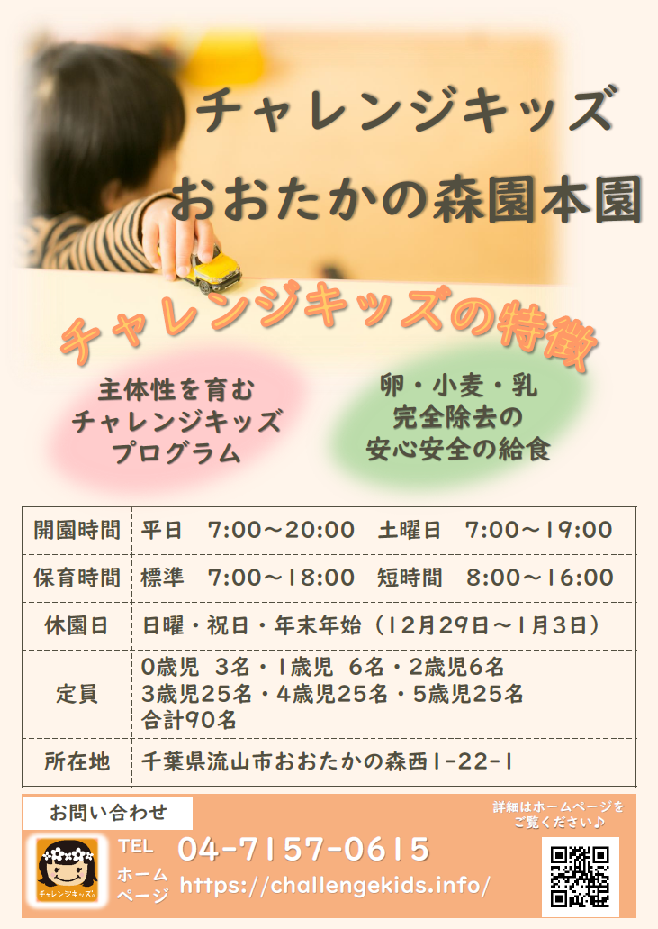
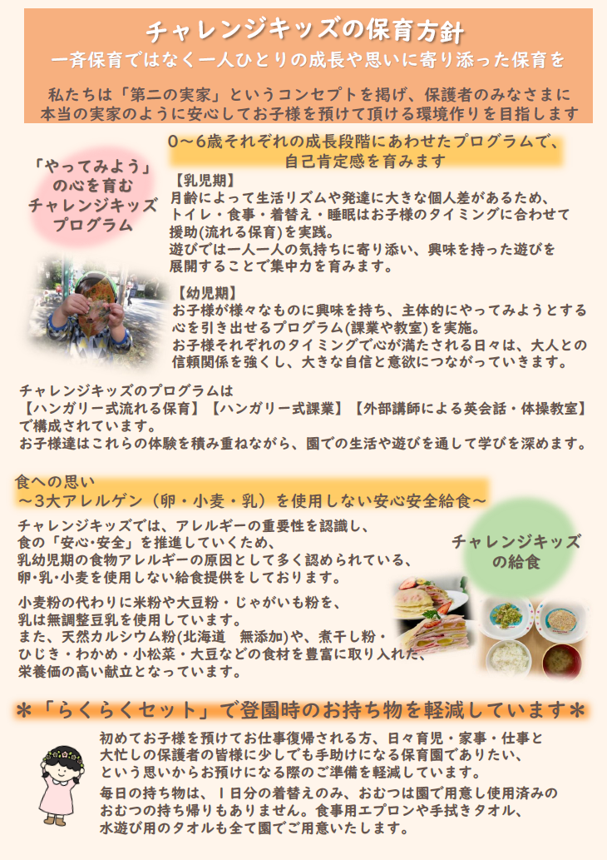
<戻る |  |  |  |  | 作成日 | 2025-09-08 |  | 時点 | 2025-04-01
施設名称 |  | チャレンジキッズおおたかの森園本園 |  |  |  |  |  | 区分 | 保育所
 |  |  |  |  |  |  |  | コード（本園） |  | 342
 |  |  |  |  |  |  |  | コード（分園）
電話 |  | 04-7157-0615 |  |  | ホームページ | https://challengekids.info/
所在地 |  | 流山市おおたかの森西1-22-1 |  |  |  |  | 園庭 | 送迎用駐車場 | 4 台
 |  |  |  |  |  |  |  | アクセス | 流山おおたかの森
 |  |  |  |  |  |  | ○ |  | 徒歩 8 分
（分園） |  |  |  |  |  |  | 園庭 | 送迎用駐車場
 |  |  |  |  |  |  |  | アクセス

保育目標 |  | ・様々な体験を通じて、何事にも挑戦する心を育む ・様々な体験を通じて、規律を守り、自立した心を育む ・様々な体験を通じて、自分の好奇心を最大限発揮できる場を提供する ・様々な体験を通じて、感謝と謝罪の気持ちをすぐに伝えられる素直な心を育む ・様々な体験を通じて、いつも前向きに物事を捉える心を育む ・様々な体験を通じて、いつも夢を持ち、夢に向かって進む心を育む ・様々な体験を通じて、誰に対しても思いやりの気持ちを持つ心を育む

保育時間 |  | 保育標準時間 |  | 保育短時間 |  | 備考 |  | 一時保育
 |  | 7：00～18：00 |  | 8：00～16：00 |  | 土曜日は、第二おおたかの森園で合同保育 |  | 時間
 |  | 最大利用時間（平日） |  | 最大利用時間（土曜） |  |  |  | 定員
 |  | 7：00～20：00 |  | 7：00～19：00 |  |  |  | 費用
利用定員 |  | ０歳児 | １歳児 | ２歳児 | ３歳児 | ４歳児 | ５歳児 | 計 |  | 受入時期
 | 本園 | 3 | 6 | 6 | 25 | 25 | 25 | 90 |  | 生後57日から
 | 分園 |  |  |  |  |  |  | 0 |  | 生後57日から
職員（人） |  | 園長 | 主任保育士 | 保育士 | 保健師・看護師 | 調理員 | 栄養士 | 保育補助 | 事務 | その他
 | 常勤 | 1 | 1 | 15 | 0 | 2 | 0 | 0 | 0 | 0
 | 非常勤 | - | - | 6 |  | 1 | 1 | 2 | 1
必要な物品等 ※色や形の指定があることがありますので、入園決定後は施設からの案内を受けてから購入してください。 |  | 寝具類 |  |  | 衣類 |  |  | 保育用品
 |  | ・保育園で準備します |  |  | ・着替え(毎日持ち帰り) ・着替え(常備用) ・避難服 ・外靴 ・外遊び用上着 ・水着(夏 3歳児～) |  |  | ・保育園で準備します

 |  | 食器類 |  |  | 消耗品 |  |  | その他
 |  | ・保育園で準備します |  |  | ・保育園で準備します

費用関係 |  | 品目 |  | 対象児童 |  | 時期 | 金額 | 区分 | 納入方法
 |  | 給食費 |  | ３～５歳児クラス |  | 毎月 | 6,500円 | 月額 | 口座振替orコンビニ払い
 |  | 延長保育料 |  | 全員 |  | 随時 | 100円～400円 | 30分毎 | 翌月まとめて口座振替
 |  | 制服代 |  | なし
 |  | おむつ代 |  | らくらくセット代に含む
 |  | その他（毎月徴収） |  | らくらくセット |  | 毎月 | 5,500円又は2,750円 | 月額 | 口座振替orコンビニ払い
 |  | その他（随時徴収）
 | 注意事項 | ・０～２歳児クラスの児童は、上記とは別に、税額を基に市が決定する保育料が必要です（最大７万円／月）
 |  | ・主な費用を作成時点の内容（又は翌４月時点の予定）で記載しており、変更される可能性があります。
園独自のプログラム等 |  | 内容 |  | 対象児童 |  | 頻度 | 月額 | 初期費用 | 区分
 |  | 英会話・体操 |  | 3～5歳児クラス |  | 各月2回 | 1,700円 | なし | 上乗せ徴収

 | 注意事項 | 有料プログラムについて、コアタイム（8:00～16:00）中に行われるものは上乗せ徴収、それ以外はその他と区分しています。
 |  | 上乗せ徴収のプログラムは原則全員参加、その他は任意参加となります。
自由記述欄 （各園のPR） |  | ・英会話は、ECC英会話教室のネイティブ講師による授業を行っています。 ・延長保育料は、18：01～18：30は100円、18：31～19：00は200円、19：01～19：30は300円、19：31～20：00は400円 ・らくらくセット内容は、おむつ、登園リュック、午睡用敷パット、タオルケット(ランドリーサービス代含む)、食事用エプロン、おしぼり、ビブス、保育用品など

この調書は各施設が作成し、市で取りまとめて掲載しているものとなります。不明点がある場合、直接施設へご連絡ください。

344
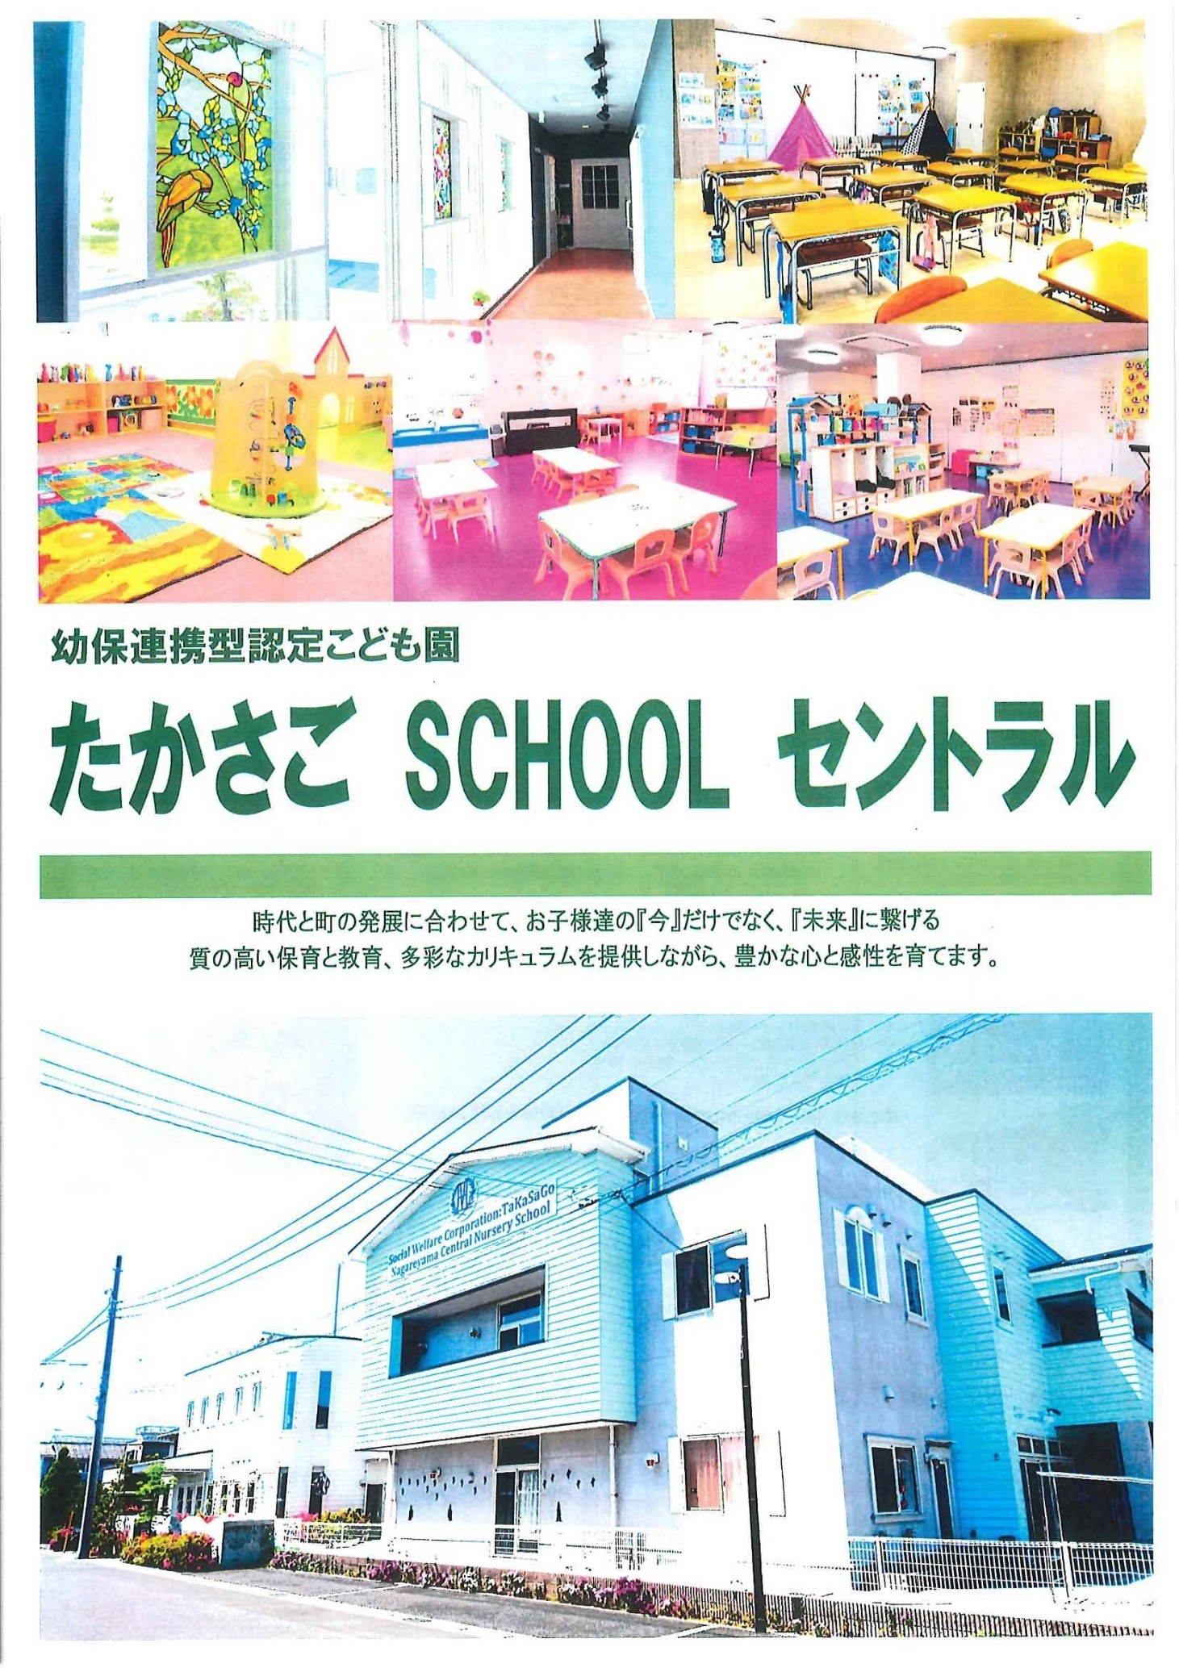
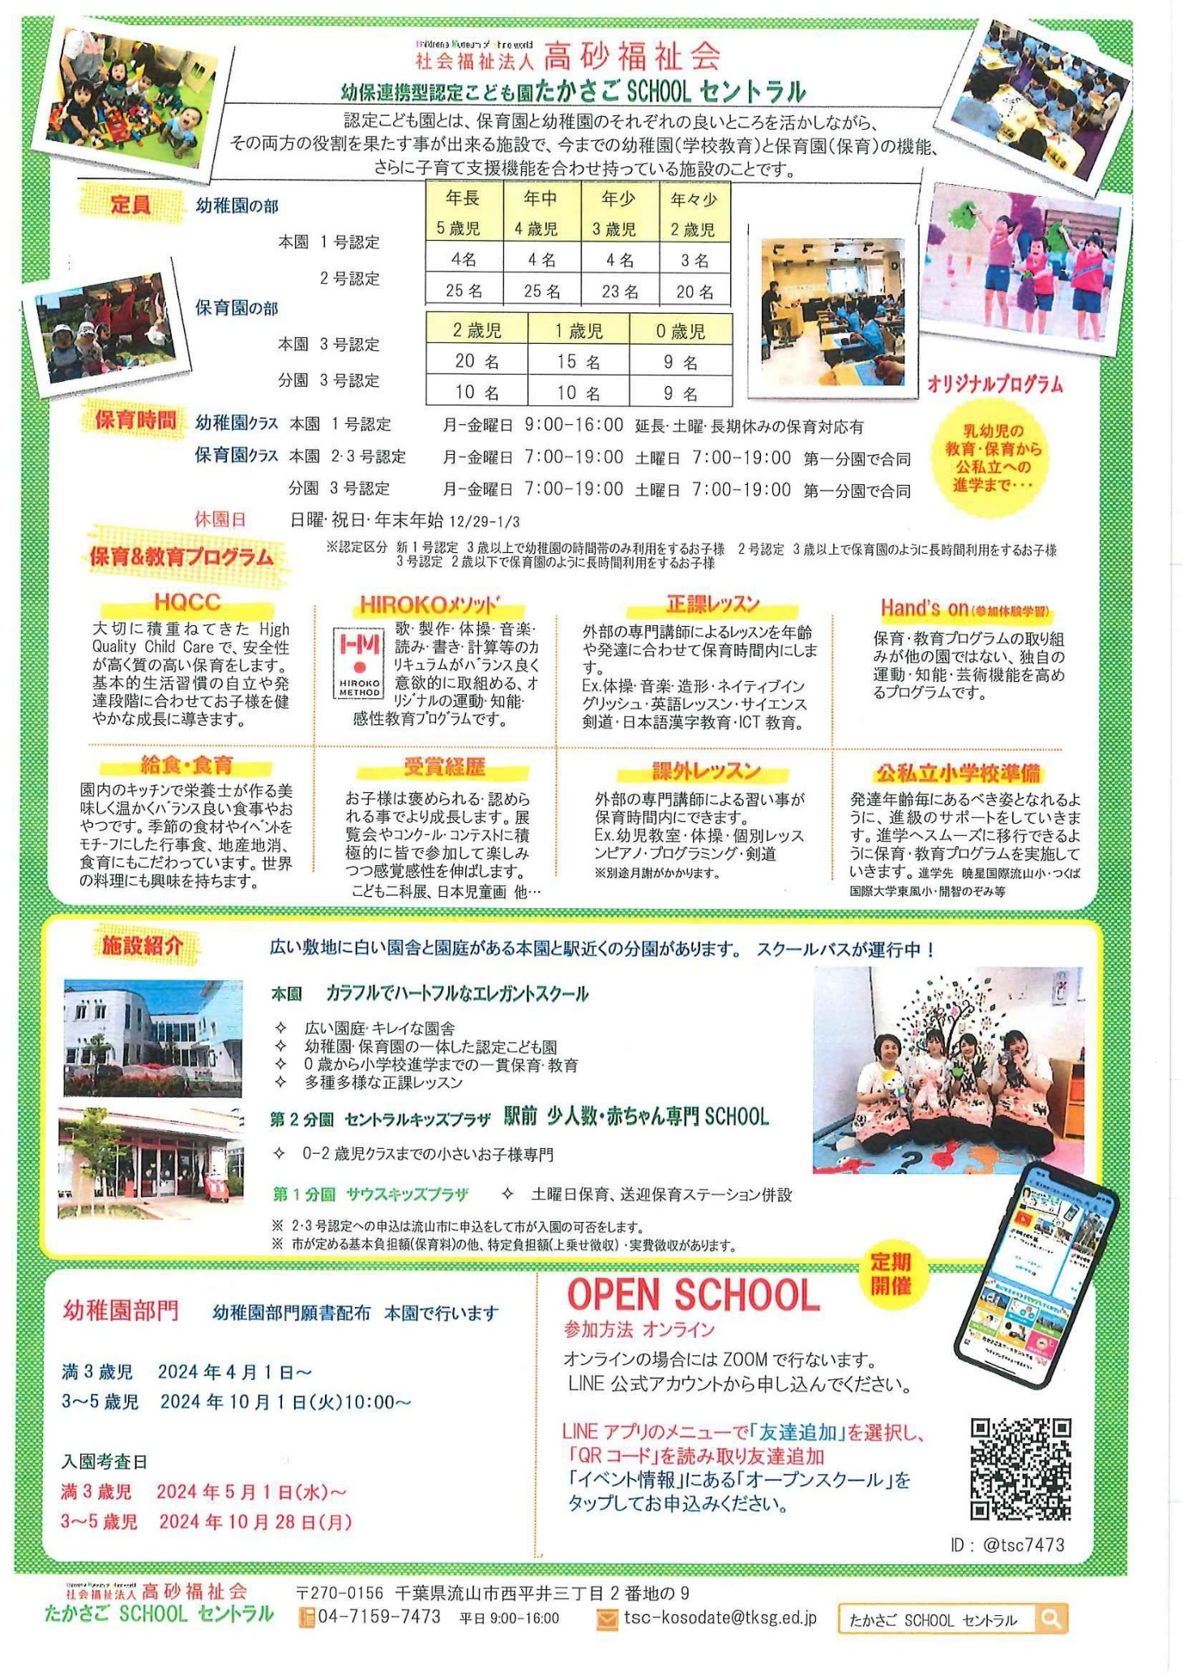
<戻る |  |  |  |  | 作成日 | 2025-09-17 |  | 時点 | 2026-04-01
施設名称 |  | たかさご ＳＣＨＯＯＬ セントラル |  |  |  |  |  | 区分 | 認定こども園
 |  |  |  |  |  |  |  | コード（本園） |  | 344
 |  |  |  |  |  |  |  | コード（分園） |  | 347
電話 |  | 04-7159-7473 |  |  | ホームページ | https://central.tksg.ed.jp
所在地 |  | 流山市西平井三丁目2番地の9 |  |  |  |  | 園庭 | 送迎用駐車場 | 10 台
 |  |  |  |  |  |  |  | アクセス | 平和台
 |  |  |  |  |  |  | 〇 |  | 徒歩 7 分
（分園） |  | 第二分園 セントラルキッズプラザ |  |  |  |  | 園庭 | 送迎用駐車場 | -
 |  |  |  |  |  |  |  | アクセス | 流山セントラルパーク
 |  |  |  |  |  |  |  |  | 徒歩 1 分
保育目標 |  | 1.丈夫な体を持ち、思い切り遊べる子どもになろう 2.友達の中にいることを喜び、友達の事も考え、一緒に行動できる子どもになろう 3.自分の事は自分できる子どもになろう 4.自分で物を作り出し、力一杯自分を表現できる子どもになろう 5.よく見て、よく聞いて、よく考える子どもになろう

教育・保育目標

保育時間 |  | 保育標準時間 |  | 保育短時間 |  | 備考 |  | 一時保育
 |  | 7:00～18:00 |  | 8:00～16:00 |  | 土曜日は第一分園にて本園・分園児童と合同保育 0歳児在籍中は18時までの保育 |  | 時間 | ―
 |  | 最大利用時間（平日） |  | 最大利用時間（土曜） |  |  |  | 定員 | ―
 |  | 7:00～19:00 |  | 7:00～19:00 |  |  |  | 費用 | ―
利用定員 |  | ０歳児 | １歳児 | ２歳児 | ３歳児 | ４歳児 | ５歳児 | 計 |  | 受入時期
 | 本園 | 9 | 15 | 20 | 23 | 25 | 25 | 117 |  | 生後57日から
 | 分園 | 9 | 10 | 10 |  |  |  | 29 |  | 生後57日から
職員（人） |  | 園長 | 主任保育士 | 保育士 | 保健師・看護師 | 調理員 | 栄養士 | 保育補助 | 事務 | その他
 | 常勤 | 1 | 3 | 19 | 1 | 1 | 4 | 0 | 0 | 0
 | 非常勤 | - | - | 10 | 0 | 0 | 0 | 8 | 3 | 2
必要な物品等 ※色や形の指定があることがありますので、入園決定後は施設からの案内を受けてから購入してください。 |  | 寝具類 |  |  | 衣類 |  |  | 保育用品
 |  | ・布団 ・シーツ（毎週持ち帰り） |  |  | ・着替え ・制服 (3～5歳） ・上履き |  |  | ・クレヨン（2歳～） ・ハサミ（2歳～） ・のり（2歳～）

他
他

 |  | 食器類 |  |  | 消耗品 |  |  | その他
 |  | ・おはしセット（3歳～5歳） |  |  |  |  |  | ・リュック（3歳～5歳） ・手提げバッグ（全員）

他

費用関係 |  | 品目 |  | 対象児童 |  | 時期 | 金額 | 区分 | 納入方法
 |  | 給食費 |  | ３～５歳児クラス |  | 毎月 | 8,000円 | 月額 | 口座振替
 |  | 延長保育料 |  | 全員 |  | 毎月 | 100円～ | 月額 | キャッシュレスシステム
 |  | 制服代 |  | 3～5歳児クラス |  | 購入時 | 37,590円～ | 一式 | キャッシュレスシステム
 |  | おむつ代 |  | 0～1歳児クラス |  | 毎月 | 2,980円 | 月額 | サブスク
 |  | その他（毎月徴収）
 |  | その他（随時徴収）
 | 注意事項 | ・０～２歳児クラスの児童は、上記とは別に、税額を基に市が決定する保育料が必要です（最大７万円／月）
 |  | ・主な費用を作成時点の内容（又は翌４月時点の予定）で記載しており、変更される可能性があります。
園独自のプログラム等 |  | 内容 |  | 対象児童 |  | 頻度 | 月額 | 初期費用 | 区分
 |  | 体操,音楽,ICT |  | 3～5歳児クラス |  | 月1～2回 | 2,000円 | 無 | 上乗せ
 |  | 絵画・造形,サイエンス |  | 4～5歳児クラス |  | 月1～2回 |  | 無
 |  | 剣道 |  | 5歳児クラス |  | 月1回 |  | 無
 | 注意事項 | 有料プログラムについて、コアタイム（8:00～16:00）中に行われるものは上乗せ徴収、それ以外はその他と区分しています。
 |  | 上乗せ徴収のプログラムは原則全員参加、その他は任意参加となります。
自由記述欄 （各園のPR） |  | 幼保連携型認定こども園です。駅近で0～2歳児クラスの赤ちゃん専用の分園（第二分園）があります。時代と街の発展に合わせて、お子様たちの『今』だけでなく、『未来』に繋げる質の高い保育と教育、多彩なカリキュラムを提供しながら、豊かな心と感性を育てています。 ※土曜日は第一分園 サウスキッズプラザ（アクセス：南流山駅A2出口から徒歩0分）で合同保育をしています。

HP
公式LINE
詳しくはこちら→ HP https://www.central.tksg.ed.jp

この調書は各施設が作成し、市で取りまとめて掲載しているものとなります。不明点がある場合、直接施設へご連絡ください。

354
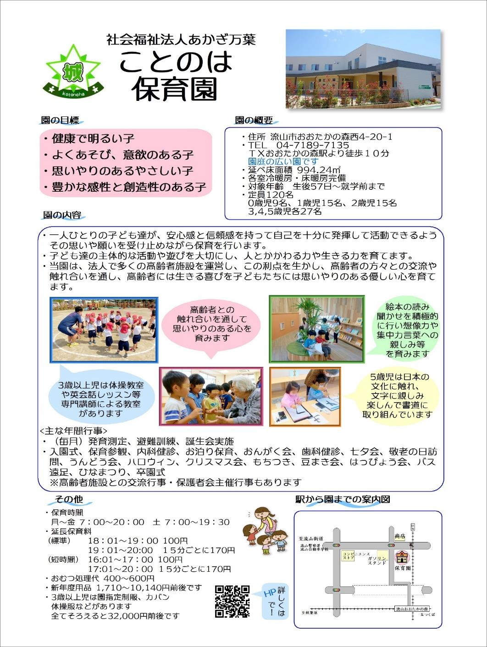
<戻る |  |  |  |  | 作成日 | 2025-03-10 |  | 時点 | 2026-04-01
施設名称 |  | ことのは保育園 |  |  |  |  |  | 区分 | 保育所
 |  |  |  |  |  |  |  | コード（本園） |  | 354
 |  |  |  |  |  |  |  | コード（分園）
電話 |  | 04-7189-7135 |  |  | ホームページ | https://www.akagimanyo.com/kotonoha-gaiyou
所在地 |  | 流山市おおたかの森西4-20-1 |  |  |  |  | 園庭 | 送迎用駐車場 | 10 台
 |  |  |  |  |  |  |  | アクセス | 流山おおたかの森
 |  |  |  |  |  |  | ○ |  | 徒歩 8 分
（分園） |  |  |  |  |  |  | 園庭 | 送迎用駐車場
 |  |  |  |  |  |  |  | アクセス

保育目標 |  | ◎健康で明るい子 ◎よく遊び、意欲のある子 ◎思いやりのあるやさしい子 ◎豊かな感性と創造性のある子

保育時間 |  | 保育標準時間 |  | 保育短時間 |  | 備考 |  | 一時保育
 |  | 7:00～18:00 |  | 8:00～16:00 |  |  |  | 時間 | 8：30～17：30
 |  | 最大利用時間（平日） |  | 最大利用時間（土曜） |  |  |  | 定員 | 10
 |  | 7:00～20:00 |  | 7:00～19:30 |  |  |  | 費用 | 300円～/時
利用定員 |  | ０歳児 | １歳児 | ２歳児 | ３歳児 | ４歳児 | ５歳児 | 計 |  | 受入時期
 | 本園 | 9 | 15 | 15 | 27 | 27 | 27 | 120 |  | 生後57日から
 | 分園 |  |  |  |  |  |  | 0
職員（人） |  | 園長 | 主任保育士 | 保育士 | 保健師・看護師 | 調理員 | 栄養士 | 保育補助 | 事務 | その他
 | 常勤 | 1 | 1 | 15 |  |  | 1 |  | 1
 | 非常勤 | - | - | 5
必要な物品等 ※色や形の指定があることがありますので、入園決定後は施設からの案内を受けてから購入してください。 |  | 寝具類 |  |  | 衣類 |  |  | 保育用品
 |  | ・敷布団 ・敷布団カバー （毎週持ち帰り） ・タオルケット等 （月末持ち帰り） |  |  | ・着替え（毎日持ち帰り） ・着替え（常備用） ・靴（登園靴） ・靴（園庭靴） |  |  | ・カラー帽子990円 ・誕生カード250円 ・おたよりケース300円 ・クレヨン（2歳～）660円 ・自由画帳（2歳～）240円 ・なわとび（3歳～）480円 ・月間購読絵本（3歳～） 5,520円 （下記に続く）

 |  | 食器類 |  |  | 消耗品 |  |  | その他
 |  | ・コップ（毎日持ち帰り） １才児以上 |  |  | ・おむつ（必要な期間） （毎日持参） ・おしりふき（必要な期間） （無くなり次第随時） |  |  | ・制作バック（3歳～）150円 ・もじあそび（5歳児）390円 ・ピアニカ唄口（5歳児）400円 ・書道ケース（5歳児）210円 ・袋（エコバッグ等）

費用関係 |  | 品目 |  | 対象児童 |  | 時期 | 金額 | 区分 | 納入方法
 |  | 給食費 |  | ３～５歳児クラス |  | 毎月 | 5400円 | 月額 | 口座振替
 |  | 延長保育料 |  | ０～５歳児クラス |  | 毎月 | 100円～ | 一時間当たり・15分毎 | 口座振替
 |  | 制服代 |  | ３～５歳児クラス |  | 購入時 | 32000円～ | 一式 | 現金支払
 |  | おむつ代 |  | ０歳～ |  | 毎月 | 2508円 | サブスク | クレジット・口座振替
 |  | その他（毎月徴収）
 |  | その他（随時徴収）
 | 注意事項 | ・０～２歳児クラスの児童は、上記とは別に、税額を基に市が決定する保育料が必要です（最大７万円／月）
 |  | ・主な費用を作成時点の内容（又は翌４月時点の予定）で記載しており、変更される可能性があります。
園独自のプログラム等 |  | 内容 |  | 対象児童 |  | 頻度 | 月額 | 初期費用 | 区分
 |  | 体操教室 |  | ３～５歳児クラス |  | 月３回 | なし | なし | 無料サービス
 |  | 英語教室 |  | ３～５歳児クラス |  | 月２回 | なし | なし | 無料サービス
 |  | 書道教室 |  | ５歳児 |  | 月１回 | なし | なし | 無料サービス
 | 注意事項 | 有料プログラムについて、コアタイム（8:00～16:00）中に行われるものは上乗せ徴収、それ以外はその他と区分しています。
 |  | 上乗せ徴収のプログラムは原則全員参加、その他は任意参加となります。
自由記述欄 （各園のPR） |  | 延長保育料は短時間認定16：01～17：00（100円）17：01～15分毎に170円 標準時間認定18：01～19：00（100円）19：01～15分毎に170円 おむつは持参でも可 随時徴収･･･おむつ処理代 0歳児600円 1歳児500円 2歳児以上400円（口座振替） 毎月徴収･･･布団乾燥代280円（0.1.2歳児）（口座振替） ・サッカー教室（4，5歳児）が月１回あります。（無料サービス） ・5歳児は園を貸し切りで子どもたちのやりたいことを叶えるスペシャルデーイベントがあります。 イベントの内容に寄って変わりますが費用は実費として2500円前後となっております。

この調書は各施設が作成し、市で取りまとめて掲載しているものとなります。不明点がある場合、直接施設へご連絡ください。

356
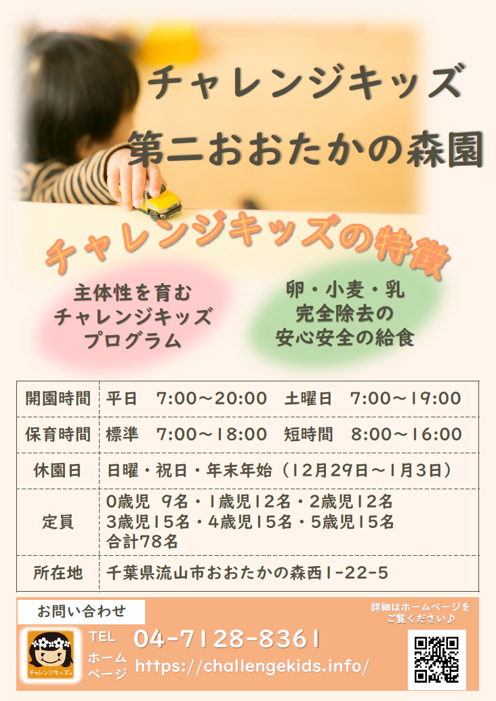
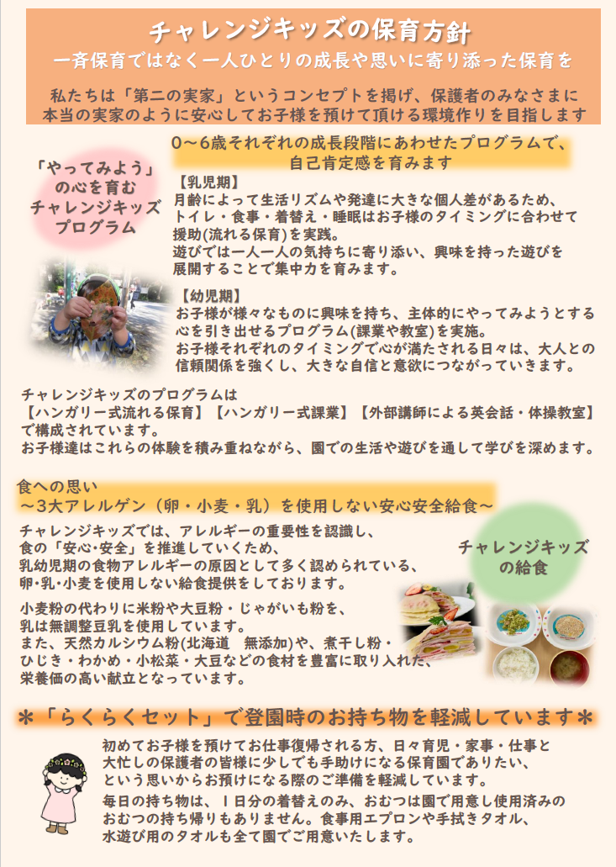
<戻る |  |  |  |  | 作成日 | 2025-09-08 |  | 時点 | 2025-04-01
施設名称 |  | チャレンジキッズ第二おおたかの森園 |  |  |  |  |  | 区分 | 保育所
 |  |  |  |  |  |  |  | コード（本園） |  | 356
 |  |  |  |  |  |  |  | コード（分園）
電話 |  | 04-7128-8361 |  |  | ホームページ | https://challengekids.info/
所在地 |  | 流山市おおたかの森西1-22-5 |  |  |  |  | 園庭 | 送迎用駐車場 | 11 台
 |  |  |  |  |  |  |  | アクセス | 流山おおたかの森
 |  |  |  |  |  |  | 〇 |  | 徒歩 7 分
（分園） |  |  |  |  |  |  | 園庭 | 送迎用駐車場
 |  |  |  |  |  |  |  | アクセス

保育目標 |  | ・様々な体験を通じて、何事にも挑戦する心を育む ・様々な体験を通じて、規律を守り、自立した心を育む ・様々な体験を通じて、自分の好奇心を最大限発揮できる場を提供する ・様々な体験を通じて、感謝と謝罪の気持ちをすぐに伝えられる素直な心を育む ・様々な体験を通じて、いつも前向きに物事を捉える心を育む ・様々な体験を通じて、いつも夢を持ち、夢に向かって進む心を育む ・様々な体験を通じて、誰に対しても思いやりの気持ちを持つ心を育む

保育時間 |  | 保育標準時間 |  | 保育短時間 |  | 備考 |  | 一時保育
 |  | 7：00～18：00 |  | 8：00～16：00 |  | 土曜日は、当園にて、おおたかの森園、おおたかの森園分園と合同保育 |  | 時間
 |  | 最大利用時間（平日） |  | 最大利用時間（土曜） |  |  |  | 定員
 |  | 7：00～20：00 |  | 7：00～19：00 |  |  |  | 費用
利用定員 |  | ０歳児 | １歳児 | ２歳児 | ３歳児 | ４歳児 | ５歳児 | 計 |  | 受入時期
 | 本園 | 9 | 10 | 14 | 15 | 15 | 15 | 78 |  | 生後57日から
 | 分園 |  |  |  |  |  |  | 0
職員（人） |  | 園長 | 主任保育士 | 保育士 | 保健師・看護師 | 調理員 | 栄養士 | 保育補助 | 事務 | その他
 | 常勤 | 1 | 1 | 14 | 1 | 3 | 0 |  | 1
 | 非常勤 | - | - | 7 |  | 1 | 1 | 2
必要な物品等 ※色や形の指定があることがありますので、入園決定後は施設からの案内を受けてから購入してください。 |  | 寝具類 |  |  | 衣類 |  |  | 保育用品
 |  | ・保育園で準備します |  |  | ・着替え(毎日持ち帰り) ・着替え(常備用) ・避難服 ・外靴 ・外遊び用上着 ・水着(夏 3歳児～) |  |  | ・保育園で準備します

 |  | 食器類 |  |  | 消耗品 |  |  | その他
 |  | ・保育園で準備します |  |  | ・保育園で準備します

費用関係 |  | 品目 |  | 対象児童 |  | 時期 | 金額 | 区分 | 納入方法
 |  | 給食費 |  | ３～５歳児クラス |  | 毎月 | 6,500円 | 月額 | 口座振替orコンビニ払い
 |  | 延長保育料 |  | 全員 |  | 随時 | 100円～400円 | 30分毎 | 翌月まとめて口座振替
 |  | 制服代 |  | なし
 |  | おむつ代 |  | らくらくセット代に含む
 |  | その他（毎月徴収） |  | らくらくセット |  | 毎月 | 5,500円又は2,750円 | 月額 | 口座振替orコンビニ払い
 |  | その他（随時徴収）
 | 注意事項 | ・０～２歳児クラスの児童は、上記とは別に、税額を基に市が決定する保育料が必要です（最大７万円／月）
 |  | ・主な費用を作成時点の内容（又は翌４月時点の予定）で記載しており、変更される可能性があります。
園独自のプログラム等 |  | 内容 |  | 対象児童 |  | 頻度 | 月額 | 初期費用 | 区分
 |  | 英会話・体操 |  | 3～5歳児クラス |  | 各月2回 | 1,700円 | なし | 上乗せ徴収

 | 注意事項 | 有料プログラムについて、コアタイム（8:00～16:00）中に行われるものは上乗せ徴収、それ以外はその他と区分しています。
 |  | 上乗せ徴収のプログラムは原則全員参加、その他は任意参加となります。
自由記述欄 （各園のPR） |  | ・英会話は、ECC英会話教室のネイティブ講師による授業を行っています。 ・延長保育料は、18：01～18：30は100円、18：31～19：00は200円、19：01～19：30は300円、19：31～20：00は400円 ・らくらくセット内容は、おむつ、登園リュック、午睡用敷パット、タオルケット(ランドリーサービス代含む)、食事用エプロン、おしぼり、ビブス、保育用品など

この調書は各施設が作成し、市で取りまとめて掲載しているものとなります。不明点がある場合、直接施設へご連絡ください。

367
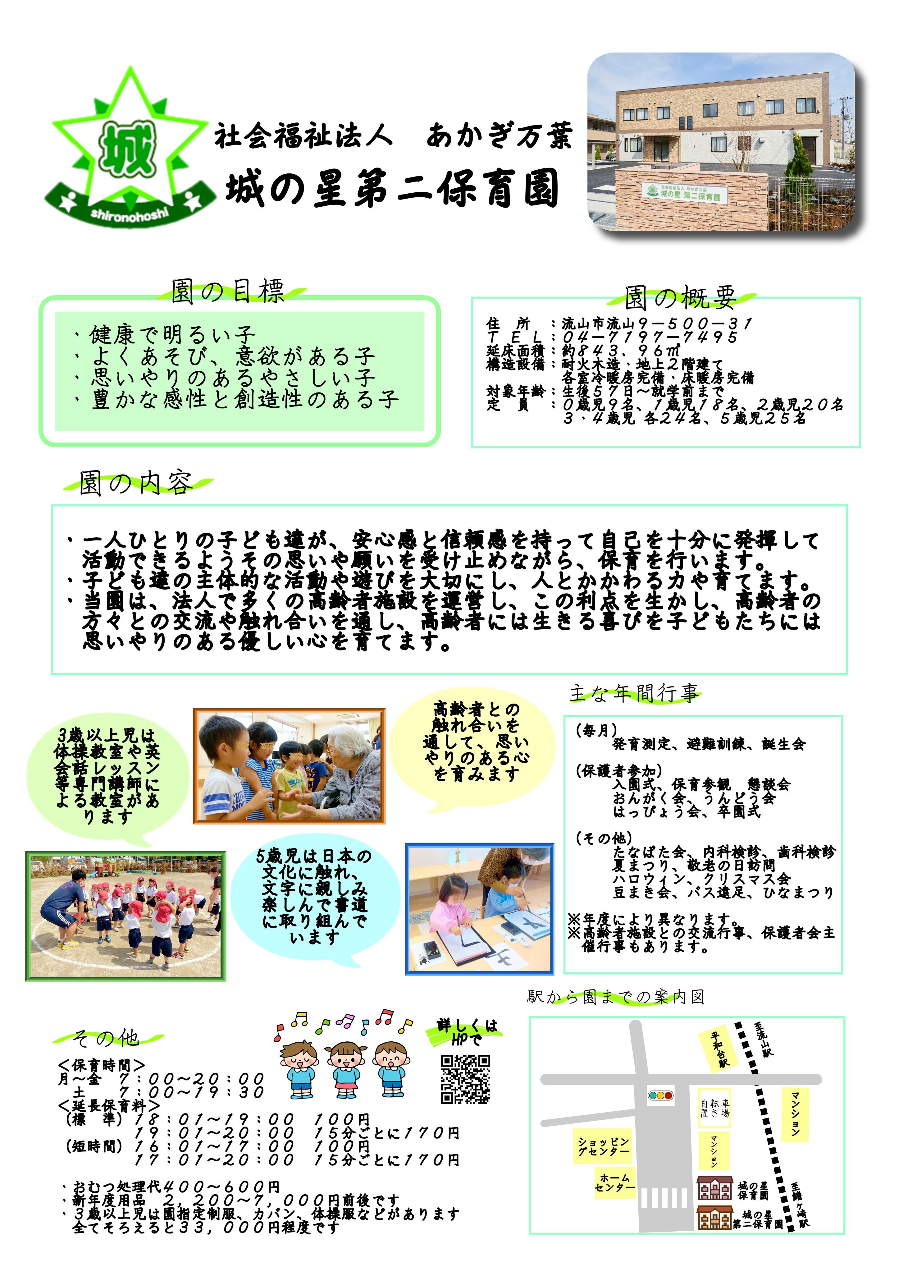
<戻る |  |  |  |  | 作成日 |  |  | 時点 | 2025-04-01
施設名称 |  | 城の星第二保育園 |  |  |  |  |  | 区分 | 保育所
 |  |  |  |  |  |  |  | コード（本園） |  | 367
 |  |  |  |  |  |  |  | コード（分園）
電話 |  | 04-7197-7495 |  |  | ホームページ | https://www.akagimanyo.com/dai2gaiyou
所在地 |  | 流山市流山9-500-31 |  |  |  |  | 園庭 | 送迎用駐車場 | 5 台
 |  |  |  |  |  |  |  | アクセス | 南流山駅
 |  |  |  |  |  |  | ○ |  | 徒歩 15 分
（分園） |  |  |  |  |  |  | 園庭 | 送迎用駐車場
 |  |  |  |  |  |  |  | アクセス

保育目標 |  | ◎健康で明るい子 ◎よく遊び、意欲のある子 ◎思いやりのあるやさしい子 ◎豊かな感性と創造性のある子

保育時間 |  | 保育標準時間 |  | 保育短時間 |  | 備考 |  | 一時保育
 |  | 7:00～18:00 |  | 8:00～16:00 |  |  |  | 時間 | 8：30～17：30
 |  | 最大利用時間（平日） |  | 最大利用時間（土曜） |  |  |  | 定員 | 8
 |  | 7:00～20:00 |  | 7:00～19:30 |  |  |  | 費用 | 450円～/時
利用定員 |  | ０歳児 | １歳児 | ２歳児 | ３歳児 | ４歳児 | ５歳児 | 計 |  | 受入時期
 | 本園 | 9 | 18 | 20 | 24 | 24 | 25 | 120 |  | 生後57日から
 | 分園 |  |  |  |  |  |  | 0
職員（人） |  | 園長 | 主任保育士 | 保育士 | 保健師・看護師 | 調理員 | 栄養士 | 保育補助 | 事務 | その他
 | 常勤 | 1 | 1 | 20 |  |  | 1 |  | 1
 | 非常勤 | - | - | 2 |  |  |  | 1
必要な物品等 ※色や形の指定があることがありますので、入園決定後は施設からの案内を受けてから購入してください。 |  | 寝具類 |  |  | 衣類 |  |  | 保育用品
 |  | ・敷布団 ・敷布団カバー （毎週持ち帰り） ・タオルケット等 （月末持ち帰り） |  |  | ・着替え（毎日持ち帰り） ・着替え（常備用） ・靴（登園靴） ・靴（園庭靴） |  |  | ・カラー帽子990円 ・誕生カード240円 ・おたよりケース300円 ・クレヨン（2歳～）660円 ・自由画帳（2歳～）220円 ・なわとび（3歳～）450円 ・月間購読絵本（3歳～） 5,520円 （下記に続く）

 |  | 食器類 |  |  | 消耗品 |  |  | その他
 |  | ・コップ（毎日持ち帰り） １才児以上 |  |  | ・おむつ（必要な期間） （毎日持参） ・おしりふき（必要な期間） （無くなり次第随時） |  |  | ・制作帳（3歳～）480円 ・もじあそび（5歳～）390円 ・ピアニカ唄口（5歳～）400円 ・袋（エコバッグ等）

費用関係 |  | 品目 |  | 対象児童 |  | 時期 | 金額 | 区分 | 納入方法
 |  | 給食費 |  | ３～５歳児クラス |  | 毎月 | 6000円 | 月額 | 口座振替
 |  | 延長保育料 |  | ０～５歳児クラス |  | 毎月 | 100円～ | 一時間当たり・15分毎 | 口座振替・現金集金
 |  | 制服代 |  | ３～５歳児クラス |  | 購入時 | 33000円～ | 一式 | 現金支払
 |  | おむつ代 |  | ０歳～ |  | 毎月 | 2508円 | サブスク | クレジット・口座振替
 |  | その他（毎月徴収） |  | ０歳～２歳児 |  | 毎月 | 280円 | 月額 | 現金集金
 |  | その他（随時徴収） |  | ０歳～ |  | 毎月 | 400円～ | 月額 | 口座振替・現金集金
 | 注意事項 | ・０～２歳児クラスの児童は、上記とは別に、税額を基に市が決定する保育料が必要です（最大７万円／月）
 |  | ・主な費用を作成時点の内容（又は翌４月時点の予定）で記載しており、変更される可能性があります。
園独自のプログラム等 |  | 内容 |  | 対象児童 |  | 頻度 | 月額 | 初期費用 | 区分
 |  | 体操教室・サッカー教室 |  | ３～５歳児クラス |  | 月３回 | なし | なし | 無料サービス
 |  | 英語教室 |  | ３～５歳児クラス |  | 月２回 | なし | なし | 無料サービス
 |  | 書道教室 |  | ５歳児 |  | 月1回 | なし | なし | 無料サービス
 | 注意事項 | 有料プログラムについて、コアタイム（8:00～16:00）中に行われるものは上乗せ徴収、それ以外はその他と区分しています。
 |  | 上乗せ徴収のプログラムは原則全員参加、その他は任意参加となります。
自由記述欄 （各園のPR） |  | 延長保育料は短時間認定16：01～17：00（100円）17：01～15分毎に170円 標準時間認定18：01～19：00（100円）19：01～15分毎に170円 おむつは持参でも可 その他（随時徴収）はおむつ処理代0歳児600円 1歳児500円 2歳児以上400円 その他（毎月徴収）は布団乾燥代280円（0.1.2才児）

この調書は各施設が作成し、市で取りまとめて掲載しているものとなります。不明点がある場合、直接施設へご連絡ください。

371
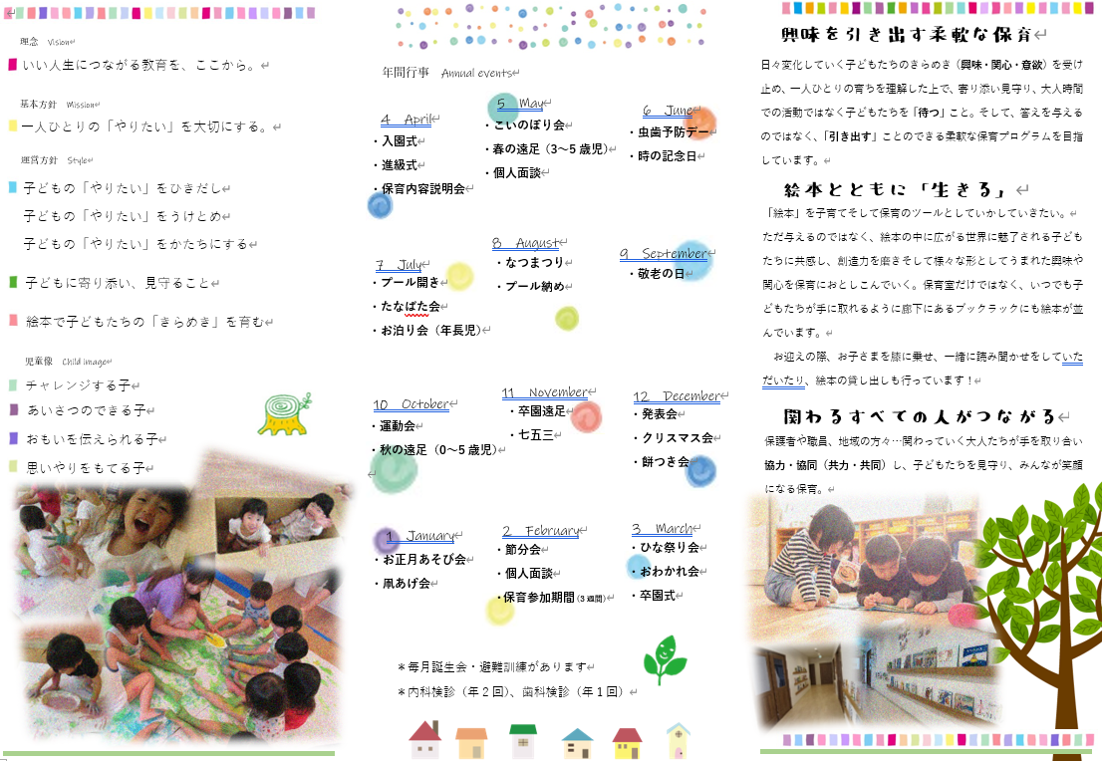
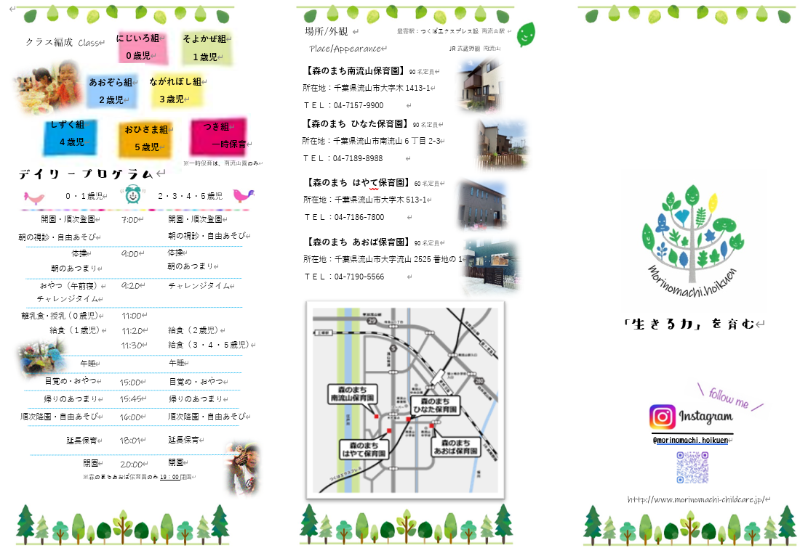
<戻る |  |  |  |  | 作成日 | 2024-09-12 |  | 時点 | 2026-04-01
施設名称 |  | 森のまちあおば保育園 |  |  |  |  |  | 区分 | 保育所
 |  |  |  |  |  |  |  | コード（本園） |  | 371
 |  |  |  |  |  |  |  | コード（分園）
電話 |  | 04-7190-5566 |  |  | ホームページ | https://www.morinomachi-childcare.jp/
所在地 |  | 流山市南流山10-1-4 |  |  |  |  | 園庭 | 送迎用駐車場 | 4 台
 |  |  |  |  |  |  |  | アクセス | 南流山
 |  |  |  |  |  |  |  |  | 徒歩 5 分
（分園） |  |  |  |  |  |  | 園庭 | 送迎用駐車場
 |  |  |  |  |  |  |  | アクセス

保育目標 |  | 法人の保育理念である『いい人生につながる教育を、ここから。』をモットーに、基本方針である“一人ひとりの「やりたい」を大切にする保育”を心がけて日々の保育を行っています。 子どもの「意欲」「関心」「興味」を引き出し受け止め、そして活動（形）として体験・経験をすることでの「満足感」や「達成感」を得る中で自己肯定感が育ちます。これらの活動を通して総合発育（幼児期のおわりまでに育ってほしい10の姿）を目指すことを基本とし、個々の発達過程に合わせた保育を実施いたします。 遊びを中心とする保育の中で子ども達が心身共に伸び伸びと活動できる環境を作り、「チャレンジする子」「あいさつのできる子」「おもいを伝えられる子」「思いやりをもてる子」が育つよう、保護者の方と連携を図りながら、職員一同で保育を行っています。

保育時間 |  | 保育標準時間 |  | 保育短時間 |  | 備考 |  | 一時保育
 |  | 7：00～18：00 |  | 8：30～16：30 |  |  |  | 時間
 |  | 最大利用時間（平日） |  | 最大利用時間（土曜） |  |  |  | 定員
 |  | 7：00～19：00 |  | 7：00～19：00 |  |  |  | 費用
利用定員 |  | ０歳児 | １歳児 | ２歳児 | ３歳児 | ４歳児 | ５歳児 | 計 |  | 受入時期
 | 本園 | 6 | 15 | 15 | 18 | 18 | 18 | 90 |  | 生後43日から
 | 分園 |  |  |  |  |  |  | 0
職員（人） |  | 園長 | 主任保育士 | 保育士 | 保健師・看護師 | 調理員 | 栄養士 | 保育補助 | 事務 | その他
 | 常勤 | 1 | 1 | 17 | 1 | 1 | 1
 | 非常勤 | - | - | 3 |  | 3 |  | 2 | 1
必要な物品等 ※色や形の指定があることがありますので、入園決定後は施設からの案内を受けてから購入してください。 |  | 寝具類 |  |  | 衣類 |  |  | 保育用品
 |  | 【週末持ち帰り】 ・コットカバー ・毛布かタオルケット |  |  | 【毎日の持ち物】 ・洋服+おむつ(0.1歳) ・汚れ物袋(衣類用) 【週末持ち帰り】 ・カラー帽子 【園に置いておくもの】 ・着替え上下・肌着各3組 ※おむつのサブスクあり |  |  | 【毎日の持ち物】 ・汚れ物袋(食事用)(0.1歳) ・リュック(2歳～) ・おたよりファイル

 |  | 食器類 |  |  | 消耗品 |  |  | その他
 |  | 【毎日の持ち物】 ・食事用エプロン (昼食・おやつ用)(0.1.2歳) ・コップ・巾着袋(3歳～) ・水筒(3歳～) ・上履き・上履き袋(3歳～) ・歯ブラシ(4歳～) ※エプロンのサブスクあり |  |  | 【園に置いておくもの】 ・手口ふき(0.1.2歳) ・おむつ6枚(0.1.2歳) ・おしりふき(0.1.2歳) ※手口ふき、おむつ、おしりふきのサブスクあり |  |  | ・靴下(避難用)(0歳) ・靴(避難用)(1歳～) ・食育用エプロン ・水着、水遊び用タオル

費用関係 |  | 品目 |  | 対象児童 |  | 時期 | 金額 | 区分 | 納入方法
 |  | 給食費 |  | ３～５歳児クラス |  | 毎月 | 6500円 | 月額 | 口座振替
 |  | 延長保育料 |  | 全員 |  | 随時 | 50～1000円 | 月額 | 口座振替
 |  | 制服代 |  | なし
 |  | おむつ代 |  | 必要な時期 |  | 毎月 | 4155円 | 月額 | クレジットカード・口座振替
 |  | その他（毎月徴収）
 |  | その他（随時徴収） |  | 補食利用者 |  | 随時 | 50円 | 月額 | 口座振替
 | 注意事項 | ・０～２歳児クラスの児童は、上記とは別に、税額を基に市が決定する保育料が必要です（最大７万円／月）
 |  | ・主な費用を作成時点の内容（又は翌４月時点の予定）で記載しており、変更される可能性があります。
園独自のプログラム等 |  | 内容 |  | 対象児童 |  | 頻度 | 月額 | 初期費用 | 区分
 |  | 運動 |  | 3～5歳児クラス |  | 月4回 | なし | なし | 無料サービス

 | 注意事項 | 有料プログラムについて、コアタイム（8:00～16:00）中に行われるものは上乗せ徴収、それ以外はその他と区分しています。
 |  | 上乗せ徴収のプログラムは原則全員参加、その他は任意参加となります。
自由記述欄 （各園のPR） |  | 【延長料金補足】 ・短時間認定 16：31～17：30迄 30分毎 50円 17：31～18：30迄 30分毎150円 18：31～ 30分毎 600円 ・標準時間認定 18：01～19：00迄 30分毎 50円 19：01～ 30分毎 600円 【費用関係補足】 ・おむつは持参でも可能。おむつ代にエプロン・手口ふき・おしりふきも含む。

この調書は各施設が作成し、市で取りまとめて掲載しているものとなります。不明点がある場合、直接施設へご連絡ください。

378
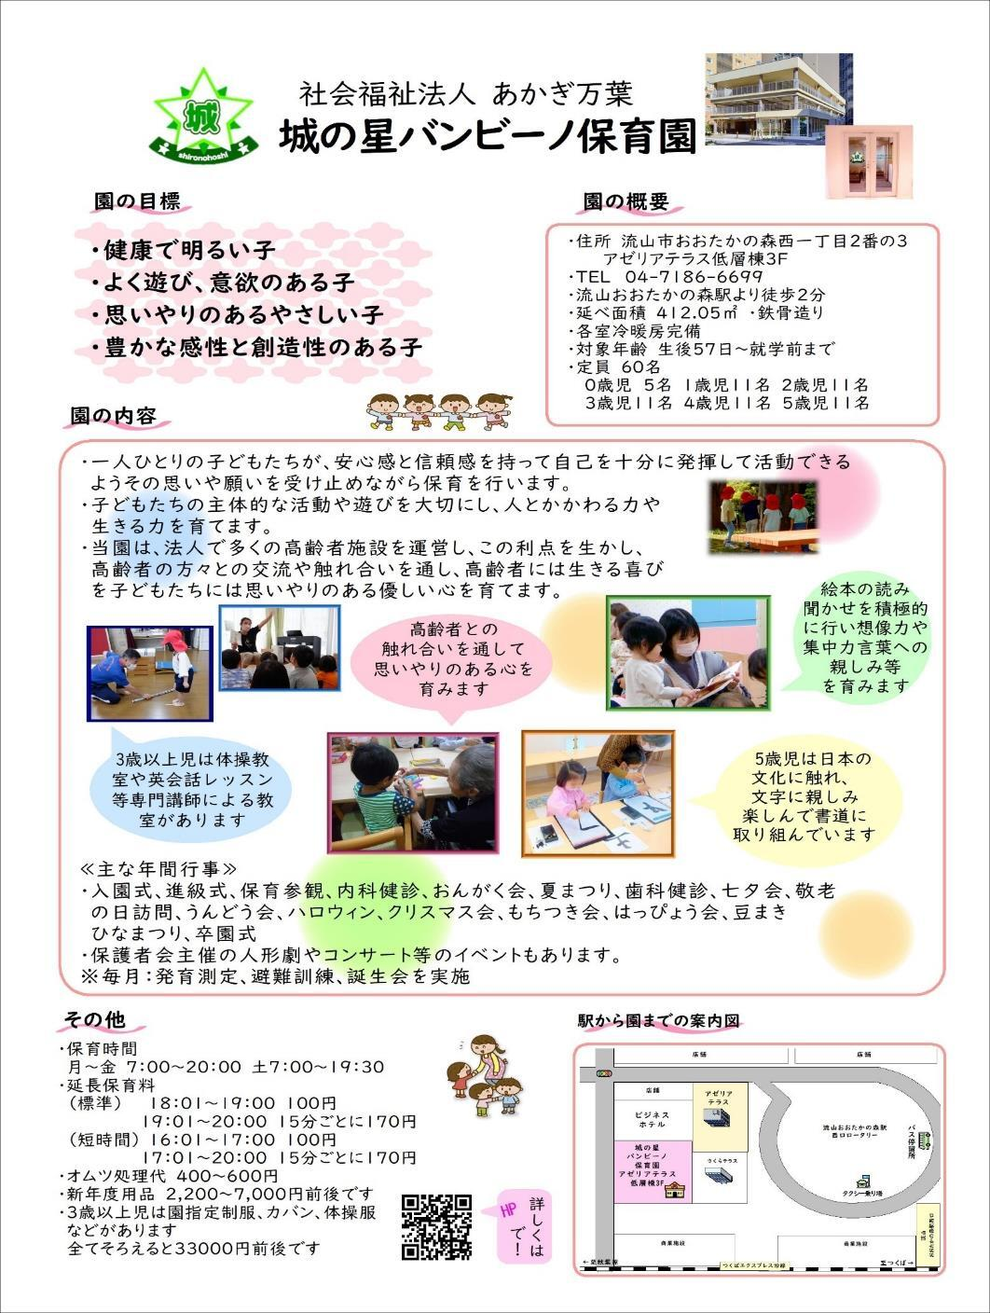
<戻る |  |  |  |  | 作成日 |  |  | 時点 | 2025-04-01
施設名称 |  | 城の星バンビーノ保育園 |  |  |  |  |  | 区分 | 保育所
 |  |  |  |  |  |  |  | コード（本園） |  | 378
 |  |  |  |  |  |  |  | コード（分園）
電話 |  | 04-7186-6699 |  |  | ホームページ | https://www.akagimanyo.or.jp/bambino
所在地 |  | 流山市おおたかの森西1丁目2番の3 アゼリアテラス低層棟3F |  |  |  |  | 園庭 | 送迎用駐車場 | -
 |  |  |  |  |  |  |  | アクセス | 流山おおたかの森
 |  |  |  |  |  |  | --- |  | 徒歩 3 分
（分園） |  | なし |  |  |  |  | 園庭 | 送迎用駐車場
 |  |  |  |  |  |  |  | アクセス

保育目標 |  | ◎健康で明るい子 ◎よく遊び、意欲のある子 ◎思いやりのあるやさしい子 ◎豊かな感性と創造性のある子

保育時間 |  | 保育標準時間 |  | 保育短時間 |  | 備考 |  | 一時保育
 |  | 7:00～18:00 |  | 8:00～16:00 |  |  |  | 時間 | 8：30～17：30
 |  | 最大利用時間（平日） |  | 最大利用時間（土曜） |  |  |  | 定員 | 6
 |  | 7:00～20:00 |  | 7:00～19:30 |  |  |  | 費用 | 300円～/時
利用定員 |  | ０歳児 | １歳児 | ２歳児 | ３歳児 | ４歳児 | ５歳児 | 計 |  | 受入時期
 | 本園 | 5 | 11 | 11 | 11 | 11 | 11 | 60 |  | 生後57日から
 | 分園 |  |  |  |  |  |  | 0
職員（人） |  | 園長 | 主任保育士 | 保育士 | 保健師・看護師 | 調理員 | 栄養士 | 保育補助 | 事務 | その他
 | 常勤 | 1 | 1 | 20 |  |  | 1 |  | 1
 | 非常勤 | - | - | 2
必要な物品等 ※色や形の指定があることがありますので、入園決定後は施設からの案内を受けてから購入してください。 |  | 寝具類 |  |  | 衣類 |  |  | 保育用品
 |  | ・敷布団 ・敷布団カバー （毎週持ち帰り） ・タオルケット等 （月末持ち帰り） |  |  | ・着替え（毎日持ち帰り） ・着替え（常備用） ・靴（登園、外履き兼用） ・上履き（2歳児以上） |  |  | ・カラー帽子990円 ・誕生カード320円 ・おたよりケース300円 ・クレヨン（2歳～）660円 ・自由画帳（2歳～）220円 ・なわとび（3歳～）450円 ・月間購読絵本（3歳～） 5,520円 （下記に続く）

 |  | 食器類 |  |  | 消耗品 |  |  | その他
 |  | ・コップ（毎日持ち帰り） １才児以上 |  |  | ・おむつ（必要な期間） （毎日持参） ・おしりふき（必要な期間） （無くなり次第随時） |  |  | ・制作帳（3歳～）480円 ・もじあそび（5歳）390円 ・ピアニカ唄口（5歳）400円 ・書道ケース（5歳）210円 ・袋（エコバッグ等）

費用関係 |  | 品目 |  | 対象児童 |  | 時期 | 金額 | 区分 | 納入方法
 |  | 給食費 |  | ３～５歳児クラス |  | 毎月 | 5400円 | 月額 | 口座振替
 |  | 延長保育料 |  | ０～５歳児クラス |  | 毎月 | 100円～ | 一時間当たり・15分毎 | 口座振替・現金集金
 |  | 制服代 |  | ３～５歳児クラス |  | 購入時 | 33000円～ | 一式 | 現金支払
 |  | おむつ代 |  | ０歳～ |  | 毎月 | 2508円 | サブスク | クレジット・口座振替
 |  | その他（毎月徴収）
 |  | その他（随時徴収）
 | 注意事項 | ・０～２歳児クラスの児童は、上記とは別に、税額を基に市が決定する保育料が必要です（最大７万円／月）
 |  | ・主な費用を作成時点の内容（又は翌４月時点の予定）で記載しており、変更される可能性があります。
園独自のプログラム等 |  | 内容 |  | 対象児童 |  | 頻度 | 月額 | 初期費用 | 区分
 |  | 体操教室 |  | ３～５歳児クラス |  | 月3回 | なし | なし | 無料サービス
 |  | 英語教室 |  | ３～５歳児クラス |  | 月2回 | なし | なし | 無料サービス
 |  | 書道教室 |  | ５歳児 |  | 月1回 | なし | なし | 無料サービス
 | 注意事項 | 有料プログラムについて、コアタイム（8:00～16:00）中に行われるものは上乗せ徴収、それ以外はその他と区分しています。
 |  | 上乗せ徴収のプログラムは原則全員参加、その他は任意参加となります。
自由記述欄 （各園のPR） |  | 延長保育料は短時間認定16：01～17：00（100円）17：01～15分毎に170円 標準時間認定18：01～19：00（100円）19：01～15分毎に170円 おむつは持参でも可 おむつ処理代0歳児600円 1歳児500円 2歳児以上400円 布団乾燥代280円（0.1.2才児） 口座振替対応 ・5歳児は子どもたちのやりたいことを叶えるスペシャルデーイベントがあります。イベントの内容に寄って変わりますが費用は実費として2000円前後となっております。

この調書は各施設が作成し、市で取りまとめて掲載しているものとなります。不明点がある場合、直接施設へご連絡ください。

389
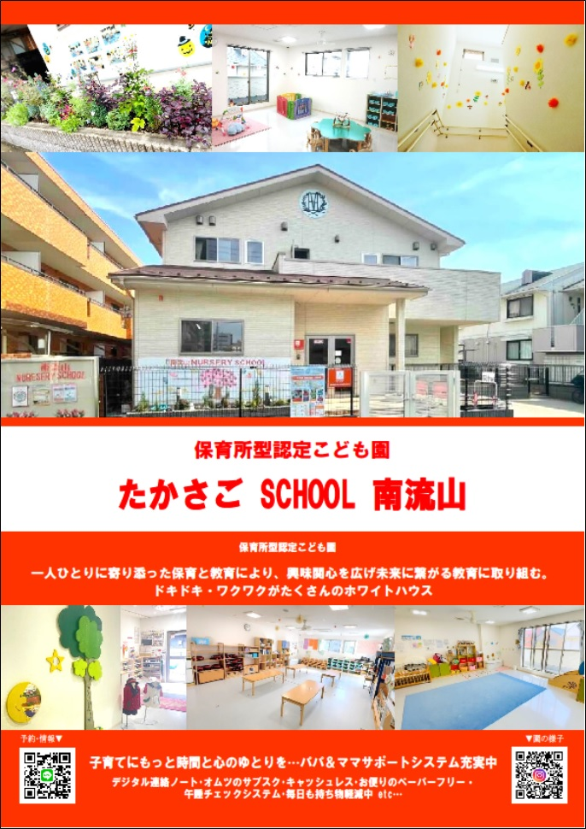
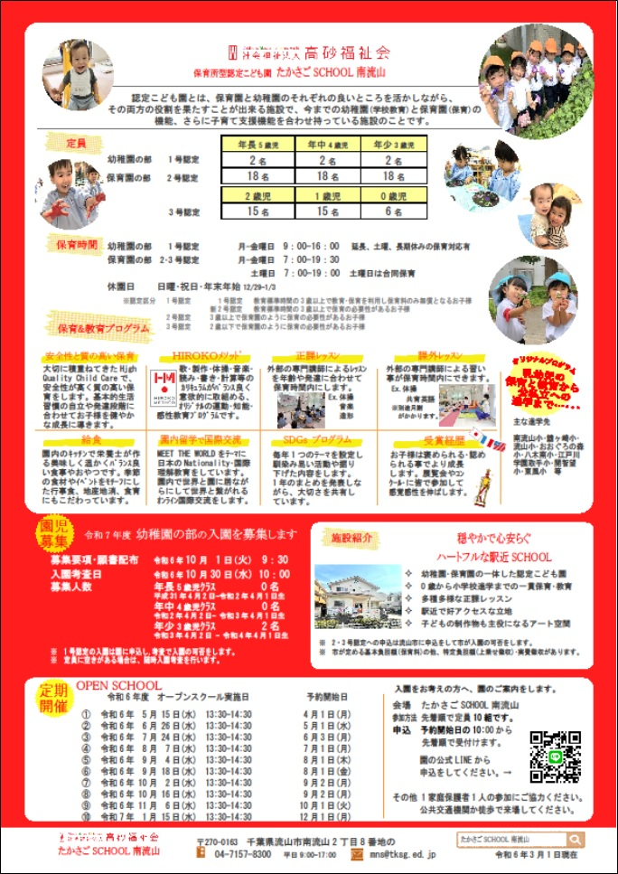
<戻る |  |  |  |  | 作成日 | 2024-10-01 |  | 時点 | 2026-04-01
施設名称 |  | たかさごSCHOOL南流山 |  |  |  |  |  | 区分
 |  |  |  |  |  |  |  | コード（本園） |  | 389
 |  |  |  |  |  |  |  | コード（分園）
電話 |  | 04-7157-8300 |  |  | ホームページ | https://minami-nagareyama.tksg.ed.jp/
所在地 |  | 〒270-0163 千葉県流山市南流山2-8-3 |  |  |  |  | 園庭 | 送迎用駐車場 | 4 台
 |  |  |  |  |  |  |  | アクセス | 南流山
 |  |  |  |  |  |  | 有 |  | 徒歩 5 分
（分園） |  |  |  |  |  |  | 園庭 | 送迎用駐車場
 |  |  |  |  |  |  |  | アクセス

保育目標 |  | 教育・保育目標 1.丈夫な体をもち、思い切り遊べるこどもになろう。 2.友達の中にいることを喜び、友達のことも考え、一緒に行動できるこどもになろう。 3.自分のことは自分でできるこどもになろう。 4.自分で物を作り出し、力一杯自分を表現できるこどもになろう。 5.よく見て、よく聞いて、よく考えるこどもになろう。

保育時間 |  | 保育標準時間 |  | 保育短時間 |  | 備考 |  | 一時保育
 |  | 7：00～18：00 |  | 8：00～16：00 |  |  |  | 時間 | 9:00～16:00
 |  | 最大利用時間（平日） |  | 最大利用時間（土曜） |  |  |  | 定員 | 随時
 |  | 7：00～19：30 |  | 7：00～19：00 |  |  |  | 費用 | 半日保育(2,000円～) 1日保育(4,000円～) 1食(350円)
利用定員 |  | ０歳児 | １歳児 | ２歳児 | ３歳児 | ４歳児 | ５歳児 | 計 |  | 受入時期
 | 本園 | 6 | 15 | 15 | 18 | 18 | 18 | 90 |  | 生後57日から
 | 分園 |  |  |  |  |  |  | 0
職員（人） |  | 園長 | 主任保育士 | 保育士 | 保健師・看護師 | 調理員 | 栄養士 | 保育補助 | 事務 | その他
 | 常勤 | 1 | 2 | 10 | 0 | 1 | 1 | 0 | 1 | 0
 | 非常勤 | - | - | 5 | 0 | 0 | 1 | 2 | 0 | 0
必要な物品等 ※色や形の指定があることがありますので、入園決定後は施設からの案内を受けてから購入してください。 |  | 寝具類 |  |  | 衣類 |  |  | 保育用品
 |  | ・布団 ・シーツ(毎週持ち帰り) ・タオルケット 等 |  |  | ・着替え ・制服 (3-5歳) ・上履き 他 |  |  | ・クレヨン (2歳～) ・ハサミ (2歳～) ・のり (2歳～) 他

 |  | 食器類 |  |  | 消耗品 |  |  | その他
 |  | ・おはしセット (3-5歳) |  |  |  |  |  | ・リュック (3-5歳) ・手提げバック (全員) 他

費用関係 |  | 品目 |  | 対象児童 |  | 時期 | 金額 | 区分 | 納入方法
 |  | 給食費 |  | 3-5歳児クラス |  | 毎月 | 8,000円 | 月額 | 口座振替
 |  | 延長保育料 |  | 全員 |  | 毎月 | 100円～ | 月額 | 口座振替
 |  | 制服代 |  | 3-5歳児クラス |  | 購入時 | 35,695円 | 一式 | 外部発注
 |  | おむつ代 |  | 0-1歳児クラス |  | 毎月 | 2,980円 | 月額 | サブスク
 |  | その他（毎月徴収）
 |  | その他（随時徴収）
 | 注意事項 | ・０～２歳児クラスの児童は、上記とは別に、税額を基に市が決定する保育料が必要です（最大７万円／月）
 |  | ・主な費用を作成時点の内容（又は翌４月時点の予定）で記載しており、変更される可能性があります。
園独自のプログラム等 |  | 内容 |  | 対象児童 |  | 頻度 | 月額 | 初期費用 | 区分
 |  | 音楽指導 |  | 3-5歳児クラス |  | 月２回 | 2,000円 | 無 | 上乗せ
 |  | 造形指導 |  | 3-5歳児クラス |  | 月１回 |  | 無
 |  | 体操指導 |  | 3-5歳児クラス |  | 月２回 |  | 無
 | 注意事項 | 有料プログラムについて、コアタイム（8:00～16:00）中に行われるものは上乗せ徴収、それ以外はその他と区分しています。
 |  | 上乗せ徴収のプログラムは原則全員参加、その他は任意参加となります。
自由記述欄 （各園のPR） |  | ベストマッチでハートフルな駅近な保育所型認定こども園です。 お子様の一人ひとりに寄り添った成長を促していける保育と興味・関心を広げ未来につなげる 教育に取り組み、ドキドキ・ワクワクがとまらない楽しく、穏やかで心安らぐこども園です。 詳しくはこちらから→→→ https://minami-nagareyama.tksg.ed.jp/
Instagram
公式LINE

この調書は各施設が作成し、市で取りまとめて掲載しているものとなります。不明点がある場合、直接施設へご連絡ください。

392
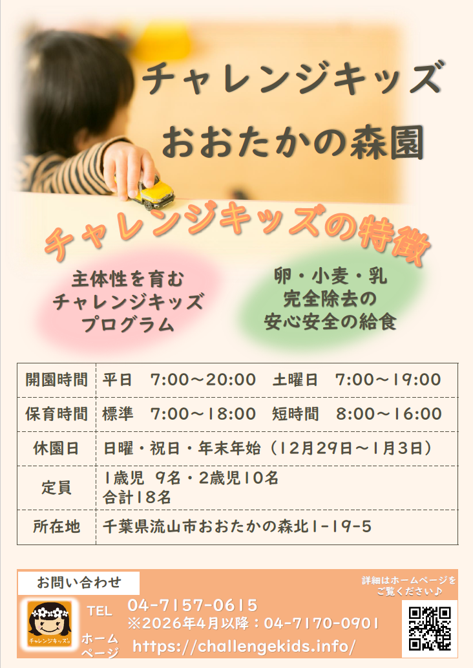
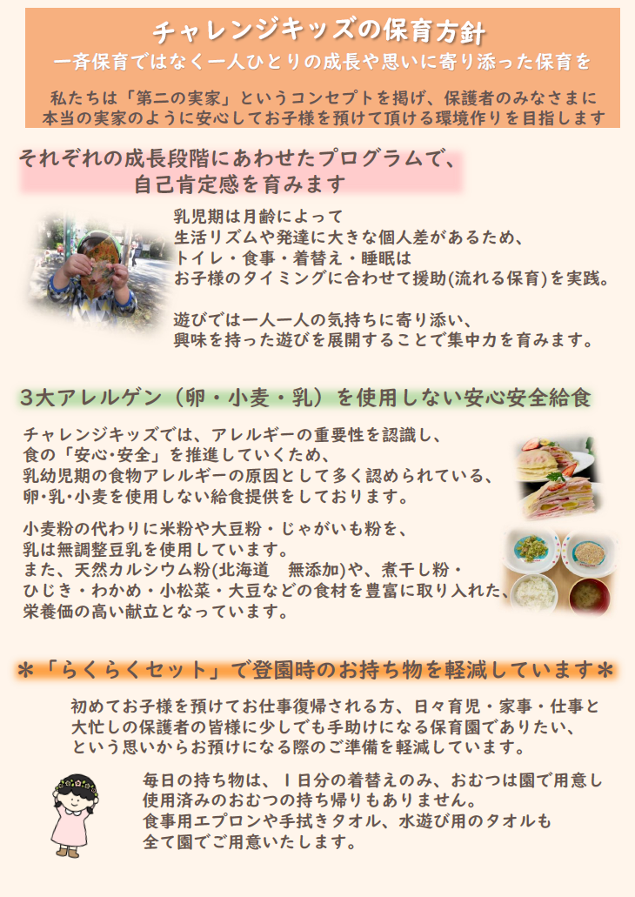
<戻る |  |  |  |  | 作成日 | 2025-09-08 |  | 時点 | 2026-04-01
施設名称 |  | チャレンジキッズおおたかの森園 |  |  |  |  |  | 区分 | 小規模保育事業
 |  |  |  |  |  |  |  | コード（本園） |  | 392
 |  |  |  |  |  |  |  | コード（分園）
電話 |  | 04-7157-0615 （2026年4月～04-7170-0901） |  |  | ホームページ | https://challengekids.info/
所在地 |  | 流山市おおたかの森北1-19-5 |  |  |  |  | 園庭 | 送迎用駐車場 | 4 台
 |  |  |  |  |  |  |  | アクセス | 流山おおたかの森
 |  |  |  |  |  |  | ○ |  | 徒歩 10 分
（分園） |  |  |  |  |  |  | 園庭 | 送迎用駐車場
 |  |  |  |  |  |  |  | アクセス

保育目標 |  | ・様々な体験を通じて、何事にも挑戦する心を育む ・様々な体験を通じて、規律を守り、自立した心を育む ・様々な体験を通じて、自分の好奇心を最大限発揮できる場を提供する ・様々な体験を通じて、感謝と謝罪の気持ちをすぐに伝えられる素直な心を育む ・様々な体験を通じて、いつも前向きに物事を捉える心を育む ・様々な体験を通じて、いつも夢を持ち、夢に向かって進む心を育む ・様々な体験を通じて、誰に対しても思いやりの気持ちを持つ心を育む

保育時間 |  | 保育標準時間 |  | 保育短時間 |  | 備考 |  | 一時保育
 |  | 7：00～18：00 |  | 8：00～16：00 |  | 土曜日は、第二おおたかの森園で合同保育 |  | 時間
 |  | 最大利用時間（平日） |  | 最大利用時間（土曜） |  |  |  | 定員
 |  | 7：00～20：00 |  | 7：00～19：00 |  |  |  | 費用
利用定員 |  | ０歳児 | １歳児 | ２歳児 | ３歳児 | ４歳児 | ５歳児 | 計 |  | 受入時期
 | 本園 | 0 | 9 | 10 | 0 | 0 | 0 | 19 |  | 生後57日から
 | 分園 |  |  |  |  |  |  | 0 |  | 生後57日から
職員（人） |  | 園長 | 主任保育士 | 保育士 | 保健師・看護師 | 調理員 | 栄養士 | 保育補助 | 事務 | その他
 | 常勤 | 1 | 0 | 7 | 0 | 1 | 0 | 0 | 0 | 0
 | 非常勤 | - | - | 3 |  |  | 1 | 1
必要な物品等 ※色や形の指定があることがありますので、入園決定後は施設からの案内を受けてから購入してください。 |  | 寝具類 |  |  | 衣類 |  |  | 保育用品
 |  | ・保育園で準備します |  |  | ・着替え(毎日持ち帰り) ・着替え(常備用) ・避難服 ・外靴 ・外遊び用上着 ・水着(夏 3歳児～) |  |  | ・保育園で準備します

 |  | 食器類 |  |  | 消耗品 |  |  | その他
 |  | ・保育園で準備します |  |  | ・保育園で準備します

費用関係 |  | 品目 |  | 対象児童 |  | 時期 | 金額 | 区分 | 納入方法
 |  | 給食費 |  | ３～５歳児クラス
 |  | 延長保育料 |  | 全員 |  | 随時 | 100円～400円 | 30分毎 | 翌月まとめて口座振替
 |  | 制服代 |  | なし
 |  | おむつ代 |  | らくらくセット代に含む
 |  | その他（毎月徴収） |  | らくらくセット |  | 毎月 | 5,500円又は2,750円 | 月額 | 口座振替orコンビニ払い
 |  | その他（随時徴収）
 | 注意事項 | ・０～２歳児クラスの児童は、上記とは別に、税額を基に市が決定する保育料が必要です（最大７万円／月）
 |  | ・主な費用を作成時点の内容（又は翌４月時点の予定）で記載しており、変更される可能性があります。
園独自のプログラム等 |  | 内容 |  | 対象児童 |  | 頻度 | 月額 | 初期費用 | 区分

 | 注意事項 | 有料プログラムについて、コアタイム（8:00～16:00）中に行われるものは上乗せ徴収、それ以外はその他と区分しています。
 |  | 上乗せ徴収のプログラムは原則全員参加、その他は任意参加となります。
自由記述欄 （各園のPR） |  | ・延長保育料は、18：01～18：30は100円、18：31～19：00は200円、19：01～19：30は300円、19：31～20：00は400円 ・らくらくセット内容は、おむつ、登園リュック、午睡用敷パット、タオルケット(ランドリーサービス代含む)、食事用エプロン、おしぼり、ビブス、保育用品など

この調書は各施設が作成し、市で取りまとめて掲載しているものとなります。不明点がある場合、直接施設へご連絡ください。

